Diretrizes Clínicas
DIRETRIZES CLÍNICAS - RN 465

1. CONSULTA DE AVALIAÇÃO AMPLIADA EM GERIATRIA
2. CONSULTA – PUERICULTURA
3. TRATAMENTO CIRÚRGICO DA HÉRNIA DE DISCO LOMBAR

1. CONSULTA DE AVALIAÇÃO AMPLIADA EM GERIATRIA
Quando o procedimento consulta, corresponder a uma consulta de avaliação ampliada em geriatria deverá atender os seguintes critérios: 1. Para pacientes acima de 60 anos, deverá ser realizado por médico geriatra e contemplar além da avaliação clínica convencional, a aplicação da Avaliação Geriátrica Ampla (AGA), utilizando instrumento específico reconhecido pela Sociedade Brasileira de Geriatria e Gerontologia (SBGG), disponibilizado no sítio eletrônico www.sbgg.org.br, sendo obrigatória a emissão de laudo em duas vias,preenchido pelo menos um dos critérios abaixo:
a. Trinta dias após internações clínicas com duração igual ou superior a dez dias. b. Trinta dias após cirurgia de médio ou grande porte, independente do tempo de internação. c. Anualmente, em idosos com idade ≥ 60 anos, mesmo sem comorbidades, sendo que a primeira servirá como referência para futuras avaliações (Avaliação de Referência). d. Semestralmente, após os sessenta e cinco anos, quando houver declínio funcional instalado. e. Semestralmente, após os setenta anos, independente de resultado de avaliações anteriores. f. A qualquer momento, a partir de sessenta anos, quando da ocorrência de qualquer uma das grandes síndromes geriátricas: i. - Insuficiência cognitiva; ii. - Incontinência urinaria e/ou fecal; iii. - Instabilidade postural e/historia de quedas; iv. - Imobilidade; v. - Iatrogenia. g. A qualquer momento, a partir de sessenta anos, quando do diagnóstico de: i. - Incapacidade funcional; ii. - Neoplasias malignas; iii. - Insuficiência cardíaca ≥ CF II; iv. - Fragilidade psicossocial e/ou depressão.
Diretrizes para a realização de uma AGA: a. A AGA deverá ser realizada por médicos especialistas com título em Geriatria pela SBGG/AMB; b. Ter um caráter avaliativo multidimensional; c. Necessita prover ao seu término, um perfil de resultados nos seus escores, que revelem não somente uma listagem de doenças e problemas, mas seus impactos funcionais; d. Permitir no seu laudo técnico final, apontar recursos de tratamentos que envolvam aspectos farmacológicos, planos de cuidados, intervenções em reabilitação e a necessidades de recursos comunitários.

2. CONSULTA- PUERICULTURA
Quando o procedimento consulta, corresponder a uma consulta de puericultura deverá atender os seguintes critérios:
a. atendimento ambulatorial sequencial e limitado, conforme calendário abaixo;
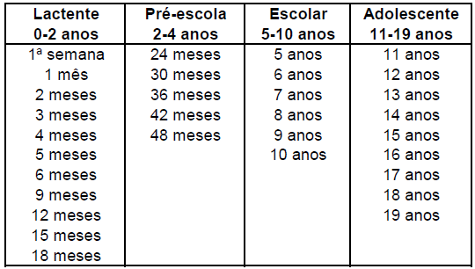

b. incluir as ações a serem realizadas nos atendimentos agendados em conformidade com os itens abaixo descritos:

• avaliação do estado nutricional da criança pelo indicadores clínicos definidos pelo Ministério da Saúde;
• avaliação da história alimentar;
• avaliação da curva de crescimento pelos parâmetros antropométricos adotados pelo Ministério da Saúde;
• estado vacinal segundo o calendário oficial de vacinas do Ministério da Saúde;
• avaliação do desenvolvimento neuropsicomotor;
• avaliação do desempenho escolar e dos cuidados dispensados pela escola;
• avaliação do padrão de atividades físicas diárias conforme parâmetros recomendados pelo Ministério da Saúde;
• exame da capacidade visual;
• avaliação das condições do meio ambiente conforme roteiro do Ministério da Saúde;
• avaliação dos cuidados domiciliares dispensados à criança;
• avaliação do desenvolvimento da sexualidade;
• avaliação quantitativa e qualitativa do sono;
• avaliação da função auditiva;
• avaliação da saúde bucal.
Referência: CBHPM, 2012.

3. TRATAMENTO CIRÚRGICO DA HÉRNIA DE DISCO LOMBAR
O tratamento cirúrgico da hérnia de disco lombar está indicada para pacientes portadores de discopatia lombar sintomática comprovada por exame clínico e exames de imagem, associada ou não a ciatalgia, com dor discogênica, comprovadamente refratária ao tratamento conservador/clínico e que preencham ao menos um dos critérios abaixo descritos:
a. Espondilolistese;
b. Instabilidade na coluna lombar;
c. Escoliose do adulto;
d. Artrose ou degeneração facetária;
e. História de cirurgia prévia em coluna lombar;
f. Estenose de canal vertebral;
g. Fratura vertebral de origem traumática, neoplásica, osteoporótica, infecciosa e/ou reumatológica.

Aba Diretrizes Clínicas: consta as Diretrizes Clínicas previstas pela RN 465

Diretrizes de Utilização
DIRETRIZES DE UTILIZAÇÃO - RN 465
1. ABLAÇÃO POR RADIOFREQUÊNCIA/CRIOABLAÇÃO DO CÂNCER PRIMÁRIO HEPÁTICO POR LAPAROTOMIA; ABLAÇÃO POR RADIOFREQUÊNCIA/CRIOABLAÇÃO DO CÂNCER PRIMÁRIO HEPÁTICO POR VIDEOLAPAROSCOPIA; ABLAÇÃO POR RADIOFREQUÊNCIA/CRIOABLAÇÃO PERCUTÂNEA DO CÂNCER PRIMÁRIO HEPÁTICO GUIADA POR ULTRASSONOGRAFIA E/OU TOMOGRAFIA COMPUTADORIZADA
2. ACILCARNITINAS, PERFIL QUALITATIVO E/OU QUANTITATIVO COM ESPECTROMETRIA DE MASSA EM TANDEM
3. ANGIOTOMOGRAFIA CORONARIANA
4. ANTICORPOS ANTI PEPTÍDEO CÍCLICO CITRULINADO - IGG (ANTI CCP)
5. AUDIOMETRIA VOCAL COM MENSAGEM COMPETITIVA/ AVALIAÇÃO DO PROCESSAMENTO AUDITIVO CENTRAL
6. AVIDEZ DE IGG PARA TOXOPLASMOSE
7. BIÓPSIA PERCUTÂNEA A VÁCUO GUIADA POR RAIO X OU ULTRASSONOGRAFIAOU RESSONÂNCIA MAGNÉTICA (MAMOTOMIA)
8. BLOQUEIO COM TOXINA BOTULÍNICA TIPO A PARA TRATAMENTO DE DISTONIAS FOCAIS, ESPASMO HEMIFACIAL E ESPASTICIDADE
9. BRAF
10. CINTILOGRAFIA DO MIOCÁRDIO – CORRESPONDE AOS SEGUINTES PROCEDIMENTOS: CINTILOGRAFIA DO MIOCÁRDIO PERFUSÃO – ESTRESSE FARMACOLÓGICO; CINTILOGRAFIA DO MIOCÁRDIO PERFUSÃO – ESTRESSE FÍSICO; CINTILOGRAFIA DO MIOCÁRDIO PERFUSÃO – REPOUSO
11. CIRURGIA DE ESTERILIZAÇÃO FEMININA (LAQUEADURA TUBÁRIA/ LAQUEADURA TUBÁRIA LAPAROSCÓPICA)
12. CIRURGIA DE ESTERILIZAÇÃO MASCULINA (VASECTOMIA)
13. CIRURGIA REFRATIVA - PRK OU LASIK
14. CITOMEGALOVÍRUS – QUALITATIVO, POR PCR
15. COLOBOMA - CORREÇÃO CIRÚRGICA
16. COLOCAÇÃO DE BANDA GÁSTRICA POR VIDEOLAPAROSCOPIA OU POR VIA LAPAROTÔMICA
17. CORDOTOMIA-MIELOTOMIAS POR RADIOFREQUÊNCIA
18. ABDOMINOPLASTIA
19. DÍMERO-D
20. ECODOPPLERCARDIOGRAMA FETAL COM MAPEAMENTO DE FLUXO
21. EGFR
22. ELETROFORESE DE PROTEÍNAS DE ALTA RESOLUÇÃO
23. EMBOLIZAÇÃO DE ARTÉRIA UTERINA
24. ESTIMULAÇÃO ELÉTRICA TRANSCUTÂNEA
25. FATOR V LEIDEN, ANÁLISE DE MUTAÇÃO
26. GALACTOSE-1-FOSFATO URIDILTRANSFERASE
27. GASTROPLASTIA (CIRURGIA BARIÁTRICA) POR VIDEOLAPAROSCOPIA OU POR VIA LAPAROTÔMICA
28. HEPATITE B - TESTE QUANTITATIVO
29. HEPATITE C - GENOTIPAGEM
30. HER-2
31. HIV, GENOTIPAGEM
32. HLA B27, FENOTIPAGEM/GENOTIPAGEM
33. IMPLANTE COCLEAR
34. IMPLANTE DE ANEL INTRAESTROMAL
35. IMPLANTE DE CARDIODESFIBRILADOR IMPLANTÁVEL - CDI (INCLUI ELETRODOS E GERADOR)
36. IMPLANTE DE CARDIODESFIBRILADOR MULTISSÍTIO - TRC-D (GERADOR E ELETRODOS)
37. IMPLANTE DE ELETRODOS E/OU GERADOR PARA ESTIMULAÇÃO MEDULAR
38. IMPLANTE DE ELETRODOS E/OU GERADOR PARA ESTIMULAÇÃO CEREBRAL PROFUNDA
39. IMPLANTE DE GERADOR PARA NEUROESTIMULAÇÃO
40. IMPLANTE DE MARCA-PASSO BICAMERAL (GERADOR + ELETRODOS ATRIAL E VENTRICULAR)
41. IMPLANTE DE MARCA-PASSO MONOCAMERAL (GERADOR + ELETRODOS ATRIAL OU VENTRICULAR)
42. IMPLANTE DE MARCAPASSO MULTISSÍTIO (INCLUI ELETRODOS E GERADOR)
43. IMPLANTE DE MONITOR DE EVENTOS (LOOPER IMPLANTÁVEL)
44. IMPLANTE DE PRÓTESE AUDITIVA ANCORADA NO OSSO
45. IMPLANTE INTRA-TECAL DE BOMBAS PARA INFUSÃO DE FÁRMACOS (INCLUI MEDICAMENTO)
46. IMPLANTE INTRAVÍTREO DE POLÍMERO FARMACOLÓGICO DE LIBERAÇÃO CONTROLADA
47. IMUNOFIXAÇÃO PARA PROTEÍNAS
48. INCONTINÊNCIA URINÁRIA - TRATAMENTO CIRÚRGICO SLING OU ESFÍNCTER ARTIFICIAL
49. INIBIDOR DOS FATORES DA HEMOSTASIA
50. K-RAS
51. LASERTERAPIA PARA O TRATAMENTO DA MUCOSITE ORAL/OROFARINGE
52. MAMOGRAFIA DIGITAL
53. MAPEAMENTO ELETROANATÔMICO CARDÍACO TRIDIMENSIONAL
54. MEDICAMENTOS PARA O CONTROLE DE EFEITOS ADVERSOS E ADJUVANTES RELACIONADOS A TRATAMENTOS ANTINEOPLÁSICOS
54.1- TERAPIA PARA ANEMIA RELACIONADA AO USO DE ANTINEOPLÁSICOS COM ESTIMULADORES DA ERITROPOIESE
54.2-TERAPIA PARA PROFILAXIA E TRATAMENTO DE INFECÇÕES RELACIONADAS AO USO DE ANTINEOPLÁSICOS
54.3- TERAPIA PARA DIARRÉIA RELACIONADA AO USO DE ANTINEOPLÁSICOS
54.4- TERAPIA PARA DOR RELACIONADA AO USO DE ANTINEOPLÁSICOS
54.5- TERAPIA PARA PROFILAXIA E TRATAMENTO DA NEUTROPENIA RELACIONADA AO USO DE ANTINEOPLÁSICOS COM FATORES DE CRESCIMENTO DE COLÔNIAS DE GRANULÓCITOS
54.6- TERAPIA PARA PROFILAXIA E TRATAMENTO DA NÁUSEA E VÔMITO RELACIONADOS AO USO DE ANTINEOPLÁSICOS
54.7- TERAPIA PARA PROFILAXIA E TRATAMENTO DO RASH CUTÂNEO RELACIONADO AO USO DE ANTINEOPLÁSICOS
54.8- TERAPIA PARA PROFILAXIA E TRATAMENTO DO TROMBOEMBOLISMO RELACIONADO AO USO DE ANTINEOPLÁSICOS
55. MICROCIRURGIA “A CÉU ABERTO” POR RADIOFREQUÊNCIA DA ZONA DE ENTRADA DA RAIZ DORSAL (DREZOTOMIA - DREZ)
56. MONITORIZAÇÃO AMBULATORIAL DA PRESSÃO ARTERIAL - MAPA (24 HORAS)
57. N-RAS
58. OXIGENOTERAPIA HIPERBÁRICA
59. PANTOFOTOCOAGULAÇÃO A LASER NA RETINOPATIA DA PREMATURIDADE
60. PET-CT ONCOLÓGICO
61. PROTROMBINA, PESQUISA DE MUTAÇÃO
62. RIZOTOMIA PERCUTÂNEA COM OU SEM RADIOFREQUENCIA
63. SUCCINIL ACETONA
64. TERAPIA ANTINEOPLÁSICA ORAL PARA TRATAMENTO DO CÂNCER
65. TERAPIA IMUNOBIOLÓGICA ENDOVENOSA, INTRAMUSCULAR OU SUBCUTÂNEA (COM DIRETRIZ DE UTILIZAÇÃO)
65.1 ARTRITE REUMATÓITE
65.2 ARTRITE IDIOPÁTICA JUVENIL (AIJ)
65.3 ESPONDILOARTRITE AXIAL RADIOGRÁFICA (ESPONDILITE ANQUILISANTE) OU NÃO RADIOGRÁFICA
65.4 ARTRITE PSORIÁSICA
65.5 PSORÍASE
65.6 DOENÇA DE CROHN
65.7 COLITE/RETROCOLITE ULTRACERATIVA
65.8 HIDRADENITE SUPURATIVA
65.9 ASMA EOSINOFÍLICA GRAVE
65.10 ASMA ALÉRGICA GRAVE
65.11 URTICÁRIA CRÔNICA ESPONTÂNEA
65.12 UVEÍTE NÃO INFECCIOSA ATIVA
65.13 ESCLEROSE MULTIPLA
65.14 DERMATITE ATÓPICA
65.15. OSTEOPOROSE
65.16 ANGIOEDEMA HEREDITÁRIO (AEH)
65.17. VASCULITE
65.18. HEMOFILIA A
65.19 HEMOGLOBINÚRIA PAROXÍSTICA NOTURNA (HPN)
65.20 NEFRITE LÚPICA
65.21 LUPUS ERITEMATOSO SISTÊMICO (LES)
65.22 DOENÇA PULMONAR OBSTRUTIVA CRÔNICA (DPOC)
65.23 TROMBOCITOPENIA IMUNE PRIMÁRIA
66. TERMOTERAPIA TRANSPUPILAR A LASER
67. TESTE DE INCLINAÇÃO ORTOSTÁTICA (TILT TEST)
68. TESTE ERGOMÉTRICO (INCLUI ECG BASAL CONVENCIONAL)
69. TOMOGRAFIA DE COERÊNCIA ÓPTICA
70. TRANSPLANTE ALOGÊNICO DE MEDULA ÓSSEA
71. TRANSPLANTE AUTÓLOGO DE MEDULA ÓSSEA
72. TRATAMENTO CIRÚRGICO DA EPILEPSIA
73. TRATAMENTO DA HIPERATIVIDADE VESICAL: INJEÇÃO INTRAVESICAL DE TOXINA BOTULÍNICA
74. TRATAMENTO OCULAR QUIMIOTERÁPICO COM ANTIANGIOGÊNICO
75. ULTRASSONOGRAFIA OBSTÉTRICA MORFOLÓGICA
76. ULTRASSONOGRAFIA OBSTÉTRICA COM TRANSLUCÊNCIA NUCAL / ULTRASSONOGRAFIA MORFOLÓGICA DO 1º TRIMESTRE
77. VITAMINA E, PESQUISA E/OU DOSAGEM
78. ADEQUAÇÃO DO MEIO BUCAL
79. APLICAÇÃO DE CARIOSTÁTICO
80. APLICAÇÃO DE SELANTE
81. BIÓPSIA DE BOCA
82. BIÓPSIA DE GLÂNDULA SALIVAR
83. BIÓPSIA DE LÁBIO
84. BIÓPSIA DE LÍNGUA
85. BIÓPSIA DE MANDÍBULA/MAXILA
86. CONDICIONAMENTO EM ODONTOLOGIA
87. TRATAMENTO CIRÚRGICO DE TUMORES BENIGNOS ODONTOGÊNICOS SEM RECONSTRUÇÃO
88. TRATAMENTO CIRÚRGICO DE TUMORES BENIGNOS DE TECIDOS ÓSSEOS/CARTILAGINOSOS NA REGIÃO BUCO-MAXILO-FACIAL; TRATAMENTO CIRÚRGICO DE HIPERPLASIAS DE TECIDOS ÓSSEOS/CARTILAGINOSOS NA REGIÃO BUCO-MAXILO-FACIAL
89. REABILITAÇÃO COM COROA DE ACETATO/AÇO OU POLICARBONATO
90. COROA UNITÁRIA PROVISÓRIA COM OU SEM PINO/PROVISÓRIO PARA PREPARO DE RESTAURAÇÃO METÁLICA FUNDIDA (RMF)
91. EXÉRESE DE PEQUENOS CISTOS DE MANDÍBULA/MAXILA
92. REABILITAÇÃO COM COROA TOTAL DE CERÔMERO UNITÁRIA - INCLUI A PEÇA PROTÉTICA
93. REABILITAÇÃO COM COROA TOTAL METÁLICA UNITÁRIA- INCLUI A PEÇA PROTÉTICA
94. REABILITAÇÃO COM NÚCLEO METÁLICO FUNDIDO/NÚCLEO PRÉ-FABRICADO - INCLUI A PEÇA PROTÉTICA
95. REABILITAÇÃO COM RESTAURAÇÃO METÁLICA FUNDIDA (RMF) UNITÁRIA - INCLUI A PEÇA PROTÉTICA
96. REDUÇÃO DE LUXAÇÃO DA ATM
97. SUTURA DE FERIDA EM REGIÃO BUCO-MAXILO-FACIAL
98. TRATAMENTO CIRÚRGICO DAS FÍSTULAS BUCO-NASAL; TRATAMENTO CIRÚRGICO DAS FÍSTULAS BUCOSINUSAL
99. TRATAMENTO CIRÚRGICO DOS TUMORES BENIGNOS DE TECIDOS MOLES NA REGIÃO BUCO-MAXILOFACIAL; TRATAMENTO CIRÚRGICO DE HIPERPLASIAS DE TECIDOS MOLES NA REGIÃO BUCO-MAXILO-FACIAL ...
100. TRATAMENTO RESTAURADOR ATRAUMÁTICO
101. TUNELIZAÇÃO
103. CONSULTA COM NUTRICIONISTA
109. ATENDIMENTO/ACOMPANHAMENTO EM HOSPITAL-DIA PSIQUIÁTRICO
110. ANÁLISE MOLECULAR DE DNA; PESQUISA DE MICRODELEÇÕES/MICRODUPLICAÇÕES POR FISH (FLUORESCENCE IN SITU HYBRIDIZATION); INSTABILIDADE DE MICROSSATÉLITES (MSI), DETECÇÃO POR PCR, BLOCO DE PARAFINA
110.1 - ACONDROPLASIA/HIPOCONDROPLASIA
110.2 - ADRENOLEUCODISTROFIA
110.3 - AMILOIDOSE FAMILIAR (TTR)
110.4 - ATAXIA DE FRIEDREICH
110.5 - ATAXIAS ESPINOCEREBELARES (SCA)
110.6 - ATROFIA MUSCULAR ESPINHAL – AME
110.7 - CÂNCER DE MAMA E OVÁRIO HEREDITÁRIOS - GENE BRCA1/BRCA2
110.8 - COMPLEXO DA ESCLEROSE TUBEROSA
110.9 - DEFICIÊNCIA DE ALFA 1 – ANTITRIPSINA
110.10 - DISPLASIA CAMPOMÉLICA
110.11 - DISTROFIA MIOTÔNICA TIPO I E II
110.12 - DISTROFIA MUSCULAR DE DUCHENNE/BECKER
110.13 -DOENÇA DE HUNTINGTON
110.14 - DOENÇAS RELACIONADAS AO COLÁGENO DO TIPO 2 (COL2A1), INCLUINDO DISPLASIA ESPÔNDILOEPIFISÁRIA CONGÊNITA, DISPLASIA DE KNIEST, DISPLASIA ESPÔNDILO-EPI-METAFISÁRIA DO TIPO STRUDWICK, DISPLASIA PLATISPONDÍLICA DO TIPO TORRANCE, SÍNDROME DE STICKLER TIPO I
110.15 - DOENÇAS RELACIONADAS AO COLÁGENO DO TIPO 3 (COL3A1), EHLERS-DANLOS TIPO IV E ANEURISMA AÓRTICO ABDOMINAL FAMILIAL (AAA)
110.16 - DOENCAS RELACIONADAS AO GENE FMR1 (SÍNDROME DO X FRÁGIL, SÍNDROME DE ATAXIA/TREMOR ASSOCIADOS AO X FRÁGIL - FXTAS E FALÊNCIA OVARIANA PREMATURA - FOP)
110.17 - FEBRE FAMILIAR DO MEDITERRÂNEO
110.18 - FIBROSE CÍSTICA E DOENÇAS REALIADAS AO GTENE CFTR
110.19 - HEMOCROMATOSE
110.20 - HEMOFILIA A
110.21- HEMOFILIA B
110.22 - MUCOPOLISSACARIDOSE
110.23 - NEOPLASIA ENDRÓCRINA MÚLTIPLA TIPO I-MEN1
110.24- NEOPLASIA ENDRÓCRINA MÚLTIPLA TIPO 2A– MEN2A
110.25- OSTEOGÊNESE IMPERFEITA
110.26 - PAINEL DE GENES PARA CÂNCER DE MAMA E/OU OVÁRIO
110.27 - POLIPOSE COLÔNICA
110.28 - SÍNDROME CHARGE
110.29 - SÍNDROME DE ANGELMAN E SÍNDROME DE PRADER-WILLI
110.30 - SINDROME DE COWDEN
110.31 - SÍNDROME DE HIPOFOSFATASIA
110.32 - SÍNDROME DE LI-FRAUMENI
110.33 - SÍNDROME DE LYNCH – CÂNCER COLORRETAL NÃO POLIPOSO HEREDITÁRIO (HNPCC)
110.34 - SÍNDROME DE MARFAN
110.35 - SÍNDROME DE NOONAN
110.36- SÍNDROME DE RETT
110.37- SÍNDROME DE WILLIAMS-BEUREN
110.38- SÍNDROME DO CÂNCER GÁSTRICO DIFUSO HEREDITÁRIO
110.39- SÍNDROMES DE ANOMALIAS CROMOSSÔMICAS SUBMICROSCÓPICAS NÃO RECONHECÍVEIS CLINICAMENTE (ARRAY)
110.40 - SÍNDROMES DE DELEÇÕES SUBMICROSCÓPICAS RECONHECÍVEIS CLINICAMENTE
110.41 - TRANSTORNO DO ESPECTRO AUTISTA
110.42 - SÍNDROME DE PEUTZ-JEGHERS
110.43 - SÍNDROME DE POLIPOSE JUVENIL
110.44 - RETINOBLASTOMA
110.45 - SÍNDROME DE VON-HIPPEL-LINDAU
110.46 - SÍNDROME DE GORLIN (SÍNDROME DE CARCINOMAS BASOCELULARES NEVÓIDES)
110.47 - ANEMIA DE FANCONI – SÍNDROME COM INSTABILIDADE CROMOSSÔMICA ASSOCIADA A APLASIA MEDULAR, DEFEITOS CONGÊNITOS E CÂNCER
111. VÍRUS ZIKA – POR PCR
112. VÍRUS ZIKA – IGM
113. VÍRUS ZIKA – IGG
114. ALK – PESQUISA DE MUTAÇÃO
115. ANGIO-RM ARTERIAL DE MEMBRO INFERIOR
116. ANGIOTOMOGRAFIA ARTERIAL DE MEMBRO INFERIOR
117. AQUAPORINA 4 (AQP4) - PESQUISA E/OU DOSAGEM
118. CINTILOGRAFIA DE PERFUSÃO CEREBRAL PARA AVALIAÇÃO DE TRANSPORTADORES DE DOPAMINA
119. ELASTOGRAFIA HEPÁTICA ULTRASSÔNICA
120. FOCALIZAÇÃO ISOELÉTRICA DE TRANSFERRINA
121. RADIAÇÃO PARA CROSS LINKING CORNEANO (COM DIRETRIZ DE UTILIZAÇÃO)
122. REFLUXO VÉSICO-URETERAL - TRATAMENTO ENDOSCÓPICO
123. RM - FLUXO LIQUÓRICO - COMPLEMENTAR À RESSONÂNICIA MAGNÉTICA
124. TERAPIA IMUNOPROFILÁTICA PARA O VÍRUS SINCICIAL RESPIRATÓRIO (VSR)
125. TOXOPLASMOSE - PESQUISA EM LÍQUIDO AMINIÓTICO POR PCR (COM DIRETRIZ DE UTILIZAÇÃO)
126. SARS-CoV-2 (CORONAVÍRUS COVID-19) - PESQUISA POR RT-PCR
127. PROCALCITONINA, DOSAGEM
128. PESQUISA RÁPIDA PARA INFLUENZA A E B
129. PCR EM TEMPO REAL PARA INFLUENZA A E B
130. PESQUISA RÁPIDA PARA VÍRUS SINCICIAL RESPIRATÓRIO
131. PCR EM TEMPO REAL PARA VÍRUS SINCICIAL RESPIRATÓRIO
132. SARS-CoV-2 (Coronavírus COVID-19) - PESQUISA DE ANTICORPOS IgG ou anticorpos totais
133. ARTROPLASTIA DISCAL DE COLUNA VERTEBRAL
134. CALPROTECTINA, DOSAGEM FECAL
135. CONSULTA COM ENFERMEIRO OBSTETRA OU OBSTETRIZ
139. RAZÃO DO TESTE SFLT/PLGF
140. ENSAIO PARA DOSAGEM DA LIBERAÇÃO DE INTERFON GAMA
141. ENTEROSCOPIA DO INTESTINO DELGADO COM CÁPSULA ENDOSCÓPICA
142. FLT3 - PESQUISA DE MUTAÇÕES
143. IMPLANTE TRANSCATETER DE PRÓTESE VALVAR AÓRTICA (TAVI)
144. OSTEOTOMIA DA MANDÍBULA E/OU MAXILA COM APLICAÇÃO DE OSTEODISTRATOR
145. PARTO CESARIANO (COM DIRETRIZ DE UTILIZAÇÃO)
146. PD-L1 - DETECÇÃO POR TÉCNICAS IMUNOISTOQUIMICAS
147. RADIOTERAPIA INTRA-OPERATÓRIA POR ELÉTRONS (IOERT)
148. TERAPIA POR PRESSÃO NEGATIVA
149. CIRURGIA ANTIGLAUCOMATOSA VIA ANGULAR COM IMPLANTE DE STENT DE DRENAGEM POR TÉCNICA MINIMAMENTE INVASIVA
150. TESTE SARS-COV-2 (CORONAVÍRUS COVID-19), TESTE RÁPIDO PARA DETECÇÃO DE ANTÍGENO
151. ELASTASE PANCREÁTICA FECAL
152. TESTE DE PROVOCAÇÃO ORAL COM ALIMENTOS
153. TERAPIA COM ALFACERLIPONASE PARA LIPOFUSCINOSE CEROIDE NEURONAL TIPO 2 (CLN2)
154. APLICAÇÃO DE CONTRACEPTIVO HORMONAL INJETÁVEL
155. RADIOEMBOLIZAÇÃO HEPÁTICA
156. BRCA1 e BRCA2, PESQUISA DE MUTAÇÃO SOMÁTICA
157. TESTE PARA DETECÇÃO DO VÍRUS MONKEYPOX (MPXV) POR BIOLOGIA MOLECULAR
158. TERAPIA MEDICAMENTOSA INJETÁVEL AMBULATORIAL
159. TERAPIA AVANÇADA PARA O TRATAMENTO DA ATROFIA MUSCULAR ESPINHAL
160. TESTE DE DEFICIÊNCIA DE RECOMBINAÇÃO HOMOLOGA, HRD
161. TERAPIA COM ALFAGALSIDASE PARA DOENÇA DE FABRY CLÁSSICA (COM DIRETRIZ DE UTILIZAÇÃO)
162. MONITORIZAÇÃO AMBULATORIAL DA PRESSÃO ARTERIAL DE 5 DIAS - MAPA 5 dias (MONITORIZAÇÃO RESIDENCIAL DA PRESSÃO ARTERIAL - MRPA) (COM DIRETRIZ DE UTILIZAÇÂO)
163. TERAPIA INTRAVENOSA COM ÁCIDO ZOLEDRÔNICO (COM DIRETRIZ DE UTILIZAÇÃO)
164. ABLAÇÃO PERCUTÂNEA POR RADIOFREQUÊNCIA OU MICRO-ONDAS DAS METÁSTASES HEPÁTICAS NO CÂNCER COLORRETAL GUIADA POR ULTRASSONOGRAFIA E/OU TOMOGRAFIA COMPUTADORIZADA (COM DIRETRIZ DE UTILIZAÇÃO) / ABLAÇÃO PERCUTÂNEA POR RADIOFREQUÊNCIA OU MICRO-ONDAS DAS METÁSTASES HEPÁTICAS NO CÂNCER COLORRETAL POR LAPAROTOMIA (COM DIRETRIZ DE UTILIZAÇÃO) / ABLAÇÃO PERCUTÂNEA POR RADIOFREQUÊNCIA OU MICRO-ONDAS DAS METÁSTASES HEPÁTICAS NO CÂNCER COLORRETAL POR VIDEOLAPAROSCOPIA (COM DIRETRIZ DE UTILIZAÇÃO):
165. ECOBRONCOSCOPIA COM PUNÇÃO ASPIRATIVA COM AGULHA FINA
166. FECHAMENTO DO APÊNDICE ATRIAL ESQUERDO (PERCUTÂNEO)
167. TESTE DE FLUXO LATERAL PARA DETECÇÃO DE LIPOARABINOMANANO EM URINA (LF-LAM)
168. TESTE DE HIBRIDIZAÇÃO COM SONDA EM LINHA (LPA 1ª LINHA)
169. TESTE DE HIBRIDIZAÇÃO COM SONDA EM LINHA (LPA 2ª LINHA)
170. IMPLANTE SUBDÉRMICO HORMONAL PARA CONTRACEPÇÃO
171. INSTALAÇÃO E MANUTENÇÃO DE DISPOSITIVO DE ASSISTÊNCIA VENTRICULAR ESQUERDA (DAVE) POR TORACOTOMIA (COM DIRETRIZ DE UTILIZAÇÃO)
172. NTRK - PESQUISA DE MUTAÇÃO
173. PROSTATECTOMIA RADICAL ASSISTIDA POR ROBÔ

1. ABLAÇÃO POR RADIOFREQUÊNCIA/CRIOABLAÇÃO DO CÂNCER PRIMÁRIO HEPÁTICO POR LAPAROTOMIA; ABLAÇÃO POR RADIOFREQUÊNCIA/CRIOABLAÇÃO DO CÂNCER PRIMÁRIO HEPÁTICO POR VIDEOLAPAROSCOPIA; ABLAÇÃO POR RADIOFREQUÊNCIA/CRIOABLAÇÃO PERCUTÂNEA DO CÂNCER PRIMÁRIO HEPÁTICO GUIADA POR ULTRASSONOGRAFIA E/OU TOMOGRAFIA COMPUTADORIZADA
Cobertura obrigatória para pacientes Child A ou B com carcinoma hepático primário quando a doença for restrita ao fígado e as lesões forem menores
que 4cm.

2. ACILCARNITINAS, PERFIL QUALITATIVO E/OU QUANTITATIVO COM ESPECTROMETRIA DE MASSA EM TANDEM
1. Cobertura obrigatória quando preenchido pelo menos um dos seguintes critérios:
crianças de qualquer idade que apresentem um episódio ou episódios recorrentes de hipoglicemia hipocetética ou deterioração neurológica rápida (Letargia, ataxia, convulsões ou coma), precipitada por jejum prolongado, ou baixa ingesta, como por exemplo, por vómitos, ou por aumento das necessidades energéticas (exercício prolongado, febre, infecções);
crianças de qualquer idade com sindrome de Roye ou "Reye-like' (encefalopatia aguda não inflamatória com hiperamonemia e disfunção hepática);
pacientes de qualquer idade com cardiomiopatia dilatada ou hipertrófica sem diagnóstico etiológico;
pacientes de qualquer idade com miopatia esquelética (fraqueza e dor muscular, episódios de rabdomiólise) ou doenças neuromusculares.
2. Cobertura obrigatória para pacientes assintomáticos, de qualquer idade, quando preenchido pelo menos um dos seguintes critérios abaixo:
a) História de irmã(o) afetado por defeito de beta-oxidação dos ácidos graxos ou acilcarnitinas;
b) História de irmã (o) com morte súbita de etiologia não definida;
c) História de mãe ter apresentado, durante a gestação do paciente, síndrome, HELLP (hemólise, enzimas hepáticas aumentadas e baixa contagem de plaquetas) ou Fígado Gorduroso Agudo da Gravidez.
3. Cobertura obrigatória na triagem neonatal para detecção precoce da deficiência de acilCoA desidrogenase de cadela média MCADD).
Método de análise espectrometria de massas em tandem qualitativo e quantitativo.

3. ANGIOTOMOGRAFIA CORONARIANA
1. Cobertura obrigatória quando preenchido pelo menos um dos seguintes critérios (realização apenas em aparelhos multislice com 64 colunas de detectores ou mais):
a. avaliação inicial de pacientes sintomáticos com probabilidade pré-teste de 10 a 70% calculada segundo os critérios de Diamond Forrester revisado1, como uma opção aos outros métodos diagnósticos de doença arterial coronariana, conforme tabela a seguir:
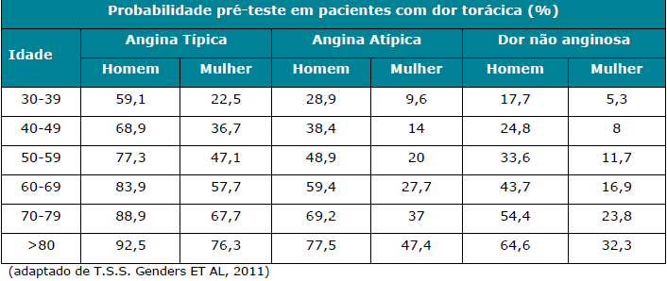

b. dor torácica aguda, em pacientes com TIMI RISK 1 e 2, com sintomas compatíveis com síndrome coronariana aguda ou equivalente anginoso e sem alterações isquêmicas ao ECG e marcadores de necrose miocárdica;
c. para descartar doença coronariana isquêmica, em pacientes com diagnóstico estabelecido de insuficiência cardíaca (IC) recente, onde permaneça dúvida sobre a etiologia da IC mesmo após a realização de outros exames complementares;
d. em pacientes com quadro clínico e exames complementares conflitantes, quando permanece dúvida diagnóstica mesmo após a realização de exames funcionais para avaliação de isquemia;
e. pacientes com suspeita de coronárias anômalas.
Referências Bibliográficas
1. Genders TS, Steyerberg EW, Alkadhi H, Leschka S, Desbiolles L, Nieman K, Galema TW, Meijboom WB, Mollet NR, de Feyter PJ, Cademartiri F, Maffei E, Dewey M, Zimmermann E, Laule M, Pugliese F, Barbagallo R, Sinitsyn V, Bogaert J, Goetschalckx K, Schoepf UJ, Rowe GW, Schuijf JD, Bax JJ, de Graaf FR, Knuuti J, Kajander S, van Mieghem CA, Meijs MF, Cramer MJ, Gopalan D, Feuchtner G, Friedrich G, Krestin GP, Hunink MG. A clinical prediction rule for the diagnosis of coronary artery disease: validation, updating, and extension. Eur Heart J. 2011
2. Jensen JM, Voss M, Hansen VB, Andersen LK, Johansen PB, Munkholm H, Nørgaard BL. Risk stratification of patients suspected of coronary artery disease: comparison of five different models. Atherosclerosis. 2012 Feb;220(2):557-62.
3. Mark DB, Berman DS, Budoff MJ, et al. ACCF/ACR/AHA/NASCI/SAIP/SCAI/SCCT 2010 expert consensus document on coronary computed tomographic angiography: a report of the American College of Cardiology Foundation Task Force on Expert Consensus Documents. Circulation 2010;121:2509-43.
4. Taylor AJ, Cerqueira M, Hodgson JM, et al. ACCF/SCCT/ACR/AHA/ASE/ASNC/NASCI/SCAI/SCMR 2010 Appropriate Use Criteria for Cardiac Computed Tomography. A Report of the American College of Cardiology Foundation Appropriate Use Criteria Task Force, the Society of Cardiovascular Computed Tomography, the American College of Radiology, the American Heart Association, the American Society of Echocardiography, the American Society of Nuclear Cardiology, the North American Society for Cardiovascular Imaging, the Society for Cardiovascular Angiography and Interventions, and the Society for Cardiovascular Magnetic Resonance. Circulation 2010;122:e525-55.
5. Min JK, Shaw LJ, Berman DS. The present state of coronary computed tomography angiography a process in evolution. J Am Coll Cardiol;55:957-65.
6. [Guideline of Sociedade Brasileira de Cardiologia for Resonance and cardiovascular tomography. Executive Summary]. Arq Bras Cardiol 2006;87 Suppl 3:e1-12.
7. Dennie CJ, Leipsic J, Brydie A. Canadian Association of Radiologists: Consensus Guidelines and Standards for Cardiac CT. Can Assoc Radiol J 2009;60:19-34.
8. Diamond GA, Kaul S. Bayesian classification of clinical practice guidelines. Arch Intern Med 2009;169:1431-5.
9. Pryor DB, Shaw L, McCants CB, et al. Value of the history and physical in identifying patients at increased risk for coronary artery disease. Ann Intern Med 1993;118:81-90.
10.Diamond GA, Forrester JS. Analysis of probability as an aid in the clinical diagnosis of coronary-artery disease. N Engl J Med 1979;300:1350-8.
11.Gibbons RJ, Balady GJ, Bricker JT, et al. ACC/AHA 2002 guideline update for exercise testing: summary article: a report of the American College of Cardiology/American Heart Association Task Force on Practice Guidelines (Committee to Update the 1997 Exercise Testing Guidelines). Circulation 2002;106:1883-92.
12.Gibbons RJ, Abrams J, Chatterjee K, et al. ACC/AHA 2002 guideline update for the management of patients with chronic stable angina--summary article: a report of the American College of Cardiology/American Heart Association Task Force on Practice Guidelines (Committee on the Management of Patients With Chronic Stable Angina). Circulation 2003;107:149-58.

4. ANTICORPOS ANTI PEPTÍDEO CÍCLICO CITRULINADO - IGG (ANTI CCP)
Cobertura obrigatória na investigação diagnóstica de Artrite Reumatóide, quando o fator reumatóide for negativo.

5. AUDIOMETRIA VOCAL COM MENSAGEM COMPETITIVA/ AVALIAÇÃO DO PROCESSAMENTO AUDITIVO CENTRAL
1. Cobertura obrigatória para pacientes a partir de 3 anos de idade, conforme indicação do médico assistente, quando preenchido pelo menos um dos critérios do Grupo I e nenhum dos critérios do Grupo II:
Grupo I
a. dificuldades de aprendizagem;
b. dificuldade de compreensão em ambientes ruidosos;
c. dificuldade de comunicação oral e/ou escrita;
d. agitados, hiperativos ou muito quietos;
e. alteração de comportamento e/ou de atenção;
f. dificuldades auditivas não orgânicas (resultado de audiometria tonal normal).
Grupo II
a. pacientes com habilidades de linguagem receptiva e emissiva insuficientes para compreender as tarefas verbais solicitadas ou que apresentem problemas cognitivos;
b. ausência de avaliação audiológica básica prévia.
Referências Bibliográficas
1. Momensohn-Santos, T. M.; Branco-Barreiro, F. C. A. - Avaliação e Intervenção Fonoaudiológica no Transtorno de Processamento Auditivo Central – In: Ferreira, L. P. (Org.) – Tratado de Fonoaudiologia – São Paulo: Roca, 2004.
2. Pereira, L. D. – Avaliação do Processamento Auditivo Central. In: Filho, O. L. (Org.) – Tratado de Fonoaudiologia – 2a. edição, Ribeirão Preto, SP: Tecmedd, 2005.

6. AVIDEZ DE IGG PARA TOXOPLASMOSE
1. Cobertura obrigatória para gestantes com sorologia IgM positiva para toxoplasmose, quando preenchido pelo menos um dos seguintes critérios:
a. quando o resultado do IgM for maior que 2;
b. quando o resultado do IgM estiver entre 1 e 2 na primeira testagem e aumentar na segunda testagem, realizada após intervalo de 3 a 4 semanas.

7. BIÓPSIA PERCUTÂNEA A VÁCUO GUIADA POR RAIO X OU ULTRASSONOGRAFIA OU RESSONÂNCIA MAGNÉTICA (MAMOTOMIA)
1. Cobertura obrigatória para avaliação de lesões/alterações com categoria BIRADS 4 ou 5, quando preenchido pelo menos um dos critérios abaixo:
a. Lesões/alterações não palpáveis, de qualquer tamanho;
b. Lesões/alterações palpáveis de até 1,5 cm;
c. Lesões/alterações palpáveis maiores do que 1,5 cm, quando houver dúvida diagnóstica após a biópsia de fragmentos (core biopsy).

8. BLOQUEIO COM TOXINA BOTULÍNICA TIPO A PARA TRATAMENTO DE DISTONIAS FOCAIS, ESPASMO HEMIFACIALE ESPASTICIDADE
1. Cobertura obrigatória para o tratamento das distonias focais e segmentares quando preenchido pelo menos um dos critérios do Grupo I e nenhum dos critérios do Grupo II:
Grupo I
a. blefaroespasmo;
b. distonia laríngea;
c. espasmo hemifacial;
d. distonia cervical;
e. distonia oromandibular; e
f. câimbra do escrivão.
Grupo II
a. gravidez ou amamentação;
b. hipersensibilidade à toxina botulínica ou a um de seus componentes;
c. doença neuromuscular associada (por exemplo: doenças do neurônio motor, miastenia gravis);
d. uso concomitante de potencializadores do bloqueio neuromuscular (por exemplo: aminoglicosídeos);
e. presença provável de anticorpos contra a toxina botulínica, definida por perda de resposta terapêutica, após um determinado número de aplicações, em paciente com melhora inicial;
f. perda definitiva de amplitude articular por anquilose ou retração tendínea.
2. Cobertura obrigatória para portadores de espasticidade que apresentarem comprometimento funcional, ou dor ou risco de estabelecimento de deformidades osteomusculares, desde que esteja garantida a segurança do paciente (pelos seus familiares ou cuidadores no seguimento do tratamento, monitorização dos efeitos adversos e adesão às medidas instituídas) quando preenchido pelo menos um dos critérios do Grupo I e nenhum dos critérios do Grupo II:
Grupo I
a. Paraplegia espástica tropical (CID G04.1);
b. Paralisia cerebral espástica (CID G80.0 );
c. Diplegia espástica (CID G80.1);
d. Hemiplegia infantil (CID G80.2);
e. Hemiplegia espástica (CID G81.1);
f. Paraplegia espástica (CID G82.1);
g. Tetraplegia espástica (CID G82.4);
h. Sequelas de hemorragia subaracnóidea (CID I69.0);
i. Sequelas de hemorragia intracerebral (CID I69.1);
j. Sequelas de outras hemorragias intracranianas não traumáticas (CID I69.2);
k. Sequelas de infarto cerebral (CID I69.3);
l. Sequelas de acidente vascular cerebral não especifcado como hemorrágico ou isquêmico (CID I69.4);
m. Sequelas de outras doenças cerebrovasculares e das não especificadas (CID I69.8);
n. Sequelas de traumatismo intracraniano (CID T90.5); e
o. Sequelas de outros traumatismos especificados da cabeça (CID T90.8).
Grupo II
a. hipersensibilidade a um ou mais componentes da formulação das apresentações de TBA;
b. perda definitiva da mobilidade articular por contratura fixa ou anquilose com EAM grau 4 (Escala de Ashworth Modifcada);
c. doenças da junção neuromuscular (miastenia gravis, síndrome de Eaton-Lambert);
d. desenvolvimento de anticorpos contra TBA;
e. infecção no local de aplicação;
f. gravidez ou amamentação;
g. uso concomitante de potencializadores do bloqueio neuromuscular (por exemplo, aminoglicosídios ou espectiomicina);
h. impossibilidade de seguimento do acompanhamento médico e de manutenção dos cuidados de reabilitação propostos.
Referências Bibliográficas
1. Portaria SAS/MS nº 376, de 10 de novembro de 2009.
2. PORTARIA SAS/MS nº 377, de 10 de novembro de 2009.

9. BRAF
1. Cobertura obrigatória para o diagnóstico de elegibilidade de pacientes com indicação de uso de medicação em que a bula determine a análise de presença/mutação dos genes para o início do tratamento.

10. CINTILOGRAFIA DO MIOCÁRDIO – corresponde aos seguintes procedimentos: CINTILOGRAFIA DO MIOCÁRDIO PERFUSÃO – ESTRESSE FARMACOLÓGICO, CINTILOGRAFIA DO MIOCÁRDIO PERFUSÃO – ESTRESSE FÍSICO, CINTILOGRAFIA DO MIOCÁRDIO PERFUSÃO – REPOUSO
1. Cobertura obrigatória de cintilografia de perfusão miocárdica em repouso na suspeita de Síndrome Coronariana Aguda quando ECG não diagnóstico (normal ou inconclusivo) e marcador de necrose miocárdica negativo, quando preenchido pelo menos um dos seguintes critérios:
a. suspeita de infarto de ventrículo direito;
b. suspeita de infarto com reperfusão, não diagnosticado por exames convencionais;
c. na investigação de dor torácica em situação de emergência.
2. Cobertura obrigatória de cintilografia de perfusão miocárdica em repouso em pacientes com dor torácica aguda na suspeita de inflamação ou infiltração miocárdica.
3. Cobertura obrigatória da cintilografia de perfusão miocárdica de repouso e de estresse na avaliação e estratificação de risco de paciente com Síndrome Coronariana Aguda confirmada para:
a. avaliação de isquemia miocárdica residual, avaliação de miocárdio viável e para avaliação funcional de lesões coronarianas detectadas no estudo anatômico das coronárias;
b. Identificação da gravidade e extensão da área de isquemia induzida em pacientes com estabilização clínica com terapia medicamentosa.
4. Cobertura obrigatória de cintilografia de perfusão miocárdica de estresse e repouso na identificação do vaso relacionado à isquemia quando preenchido pelo menos um dos seguintes critérios:
a. doença arterial coronária (DAC) comprovada quando há necessidade de localização e/ou quantificação da área isquêmica a ser revascularizada;
b. avaliação de isquemia em lesão intermediária (de 50 a 80% de estenose) identificada na coronariografia diagnóstica ou angiotomografia.
5. Cobertura obrigatória para detecção de viabilidade miocárdica em pacientes com disfunção ventricular grave (fração de ejeção do ventrículo esquerdo < 40%) com DAC suspeita ou confirmada.
6. Cobertura obrigatória de cintilografia de perfusão miocárdica de estresse e repouso para estratificação de risco, quando há suspeita de DAC e quando preenchido pelo menos um dos seguintes critérios:
a. na estratificação pré-operatória de cirurgia vascular arterial em pacientes com pelo menos 1 dos seguintes fatores de risco clínicos: história prévia de DAC, história de insuficiência cardíaca, história de doença cerebrovascular, diabetes melitus, e/ou creatinina sérica maior que 2mg/dL;
b. estratificação pré-operatória de cirurgia geral em pacientes com diagnóstico confirmado das seguintes cardiopatias: infarto agudo do miocárdio ocorrido nos últimos 6 meses, angina instável, insuficiência cardíaca descompensada ou doença valvar grave;
c. estratificação pré-operatória antes de cirurgia geral de risco intermediário ou alto 6 em pacientes com capacidade funcional menor ou igual a 4 METS ou que seja impossível avaliar a capacidade funcional quando preenchido pelo menos 1 dos seguintes fatores de risco: história prévia de DAC, história de insuficiência cardíaca, história de doença cerebrovascular, diabetes melitus, e/ou creatinina sérica maior que 2mg/dL.
7. Cobertura obrigatória de cintilografia de perfusão miocárdica de estresse e repouso para estratificação de risco, quando há suspeita de DAC ou DAC confirmada e quando preenchido pelo menos um dos seguintes critérios:
a. paciente sintomático com probabilidade pré-teste de 10 a 90% segundo Diamond Forrester e com incapacidade realização de teste ergométrico ou contra-indicação;
b. paciente com teste ergométrico inconclusivo ou positivo, escore de DUKE intermediário ou alto, quando houver suspeita de ser falso positivo ou quando houver necessidade de quantificar o grau e extensão da isquemia para definição de tratamento;
c. probabilidade pré-teste menor ou igual a 10%, pelos critérios de Diamond e Forrester, mas incapazes de realizar o teste de esforço ou com ECG basal alterado e de difícil interpretação devido a ritmo de marcapasso, síndrome de Wolf Parkinson White, infra de ST > 1mm ou BRE completo;
d. paciente sintomático com lesão coronária com estenose inferior a 50%, documentada por métodos anatômicos, para definição da presença de isquemia miocárdica funcional.
8.Cobertura obrigatória de cintilografia de perfusão miocárdica de estresse e repouso para pacientes com suspeita de DAC submetidos a exames prévios para avaliação de isquemia com resultados inconclusivos ou conflitantes:
a. pacientes com diabetes mellitus quando preenchido pelo menos um dos seguintes critérios: com doença há pelo menos dez anos ou microangiopatia diabética ou fatores de risco para DAC (HAS, Tabagismo, dislipidemia ou historia familiar de DAC precoce);
b. pacientes com evidência de aterosclerose documentada por exames complementares;
c. Escore de Framingham indicando risco maior ou igual a 20% de eventos em 10 anos.
9. Cobertura obrigatória de cintilografia de perfusão miocárdica de estresse e repouso na investigação de pacientes com revascularização miocárdica prévia (cirúrgica ou percutânea) quando preenchido pelo menos um dos seguintes critérios:
a. presença de resultados sub-ótimos ou complicações durante o procedimento, para definição de isquemia residual;
b. recorrência dos sintomas ou equivalentes isquêmicos como dispnéia, síncope ou arritmia ventricular após revascularização;
c. estratificação de risco do paciente após revascularização.
10. Cobertura obrigatória da cintilografia miocárdica de repouso e de estresse na avaliação e estratificação de risco de paciente com DAC conhecida submetido a terapia medicamentosa após 6 meses de inicio e/ou alteração do tratamento.
Referências Bibliográficas
1. S. R. Underwood, C. Anagnostopoulos, M. Cerqueira, P. J. Ell, E. J. Flint, M. Harbinson, A. D. Kelion, A. Al-Mohammad, E. M. Prvulovich, L. J. Shaw, A. C. Tweddel. Myocardial perfusion scintigraphy: the evidence. Eur J Nucl Med Mol Imaging (2004) 31:261–291.
2. Klocke FJ, Baird MG, Bateman TM, Berman DS, Carabello BA, Cerqueira MD, DeMaria AN, Kennedy JW, Lorell BH, Messer JV, O’Gara PT, Russell RO Jr, St. John Sutton MG, Udelson JE, Verani MS, Williams KA. ACC/AHA/ASNC guidelines for the clinical use of cardiac radionuclide imaging—executive summary: a report of the American College of Cardiology/American Heart Association Task Force on Practice Guidelines (ACC/AHA/ASNC Committee to Revise the 1995 Guidelines for the Clinical Use of Radionuclide Imaging). J Am Coll Cardiol 2003;42:1318 –33.
3. Chalela W, Meneguetti C, et al. I Diretriz sobre Cardiologia Nuclear . Arq Bras Cardiol volume 78, (suplemento III), 2002.
4. Greenland P, Alpert JS, Beller GA, Benjamin EJ, Budoff MJ, Fayad ZA, Foster E, Hlatky MA, Hodgson JMcB, Kushner FG, Lauer MS, Shaw LJ, Smith SC, Jr., Taylor AJ, Weintraub WS, Wenger NK. 2010 ACCF/AHA guideline for assessment of cardiovascular risk in asymptomatic adults: a report of the American College of Cardiology Foundation/American Heart Association Task Force on Practice Guidelines. J Am Coll Cardiol 2010; 56:e50–103.
5. FEITOSA, Gilson Soares and DERC et al. I Diretriz da Sociedade Brasileira de Cardiologia Sobre Cardiologia Nuclear. Arq. Bras. Cardiol. [online]. 2002, vol.78, suppl.3 [cited 2013-06-17], pp. 1-42
6. Grundy SM, Pasternak R, Greenland P, et al. Assessment of cardiovascular risk by use of multiple-risk-factor assessment equations: a statement for healthcare professionals from the American Heart Association and the American College of Cardiology. Circulation. 1999; 100: 1481–1492.
7. Diabetes mellitus: a major risk factor for cardiovascular disease. A joint editorial statement by the American Diabetes Association; The National Heart, Lung, and Blood Institute; The Juvenile Diabetes Foundation International; The National Institute of Diabetes and Digestive and Kidney Diseases; and The American Heart Association. Circulation. 1999; 100: 1132–1133.
8. Kang X, Berman DS, Lewin HC, et al. Incremental prognostic value of myocardial perfusion single photon emission computed tomography in patients with diabetes mellitus. Am Heart J. 1999; 138: 1025–1032.
9. Gibbons RJ. Noninvasive diagnosis and prognosis assessment in chronic coronary artery disease: stress testing with and without imaging perspective. Circ Cardiovasc Imaging. 2008 Nov;1(3):257-69;
10. Hachamovitch R, Berman DS, Kiat H, Cohen I, Cabico JA, Friedman J, Diamond GA. Exercise myocardial perfusion SPECT in patients without known coronary artery disease: incremental prognostic value and use in risk stratification. Circulation. 1996 Mar 1;93(5):905-14.
11.Hachamovitch R, Berman DS, Kiat H, Bairey CN, Cohen I, Cabico A, Friedman J, Germano G, Van Train KF, Diamond GA. Effective risk stratification using exercise myocardial perfusion SPECT in women: gender-related differences in prognostic nuclear testing. J Am Coll Cardiol. 1996 Jul;28(1):34-44.
12.Cerci MS, Cerci JJ, Cerci RJ, Pereira Neto CC, Trindade E, Delbeke D, da Cunha CL, Vitola JV. Myocardial perfusion imaging is a strong predictor of death in women. JACC Cardiovasc Imaging. 2011 Aug;4(8):880-8. doi: 10.1016/j.jcmg.2011.06.009.

11. CIRURGIA DE ESTERILIZAÇÃO FEMININA (LAQUEADURA TUBÁRIA / LAQUEADURA TUBÁRIA LAPAROSCÓPICA)
1. Cobertura obrigatória em casos de risco à vida ou à saúde da mulher ou do futuro concepto, testemunhado em relatório escrito e assinado por dois médicos, ou quando preenchidos todos os critérios do Grupo I e nenhum dos critérios do Grupo II:
Grupo I
a. mulheres com capacidade civil plena;
b. maiores de 21 (vinte e um) anos de idade ou com, pelo menos, dois filhos vivos;
c. seja observado o prazo mínimo de sessenta dias entre a manifestação da vontade e o ato cirúrgico para os devidos aconselhamentos e informações;
d. seja apresentado documento escrito e firmado, com a expressa manifestação da vontade da pessoa, após receber informações a respeito dos riscos da cirurgia, possíveis efeitos colaterais, dificuldades de sua reversão e opções de contracepção reversíveis existentes.
Grupo II
a. durante os períodos de parto ou aborto, quando não observados o prazo mínimo de 60 (sessenta) dias entre a manifestação da vontade e o parto e as devidas condições médicas;
b. através de cesárea indicada para fim exclusivo de esterilização;
c. quando a manifestação de vontade expressa para fins de esterilização cirúrgica (laqueadura) ocorrer durante alterações na capacidade de discernimento por influência de álcool, drogas, estados emocionais alterados ou incapacidade mental temporária ou permanente;
d. em pessoas absolutamente incapazes, exceto mediante autorização judicial, regulamentada na forma da Lei.

12. CIRURGIA DE ESTERILIZAÇÃO MASCULINA (VASECTOMIA)
1. Cobertura obrigatória quando preenchidos todos os critérios do Grupo I e nenhum dos critérios do Grupo II:
Grupo I
a. homens com capacidade civil plena;
b. maiores de 21 (vinte e um) anos de idade ou com, pelo menos, dois filhos vivos;
c. seja observado o prazo mínimo de sessenta dias entre a manifestação da vontade e o ato cirúrgico para os devidos aconselhamentos e informações;
d. seja apresentado documento escrito e firmado, com a expressa manifestação da vontade da pessoa, após receber informações a respeito dos riscos da cirurgia, possíveis efeitos colaterais, dificuldades de sua reversão e opções de contracepção reversíveis existentes;
e. seja realizado por profissional habilitado para proceder a sua reversão.
Grupo II
a. quando a manifestação de vontade expressa para fins de esterilização cirúrgica (vasectomia) ocorrer durante alterações na capacidade de discernimento por influência de álcool, drogas, estados emocionais alterados ou incapacidade mental temporária ou permanente;
b. em pessoas absolutamente incapazes, exceto mediante autorização judicial, regulamentada na forma da lei.

13. CIRURGIA REFRATIVA - PRK OU LASIK
1. Cobertura obrigatória para pacientes com mais de 18 anos e grau estável há pelo menos 1 ano, quando preenchido pelo menos um dos seguintes critérios:
a. miopia moderada e grave, de graus entre - 5,0 a – 10,0 DE, com ou sem astigmatismo associado com grau até –4,0 DC com a refração medida através de cilindro negativo;
b. hipermetropia até grau 6,0 DE, com ou sem astigmatismo associado com grau até 4,0 DC, com a refração medida através de cilindro negativo.
OBS: É obrigatória a cobertura da cirurgia refrativa em ambos os olhos, nos casos em que apenas um olho possui o grau de miopia ou hipermetropia dentro dos limites estabelecidos na DUT, desde que o limite de segurança superior seja respeitado para ambos os olhos.

14. CITOMEGALOVÍRUS – QUALITATIVO POR PCR
1. Cobertura obrigatória quando preenchido pelo menos um dos seguintes critérios:
a. pacientes imunocomprometidos (condição clínica que interfira na resposta imunológica detectável por método sorológico);
b. pacientes com infecções congênitas.

15. COLOBOMA – CORREÇÃO CIRÚRGICA
1. Cobertura obrigatória quando preenchido pelo menos um dos seguintes critérios:
a. Exposição corneal;
b. Risco de úlcera e perfuração de córnea.

16. COLOCAÇÃO DE BANDA GÁSTRICA POR VIDEOLAPAROSCOPIA OU POR VIA LAPAROTÔMICA
1. Cobertura obrigatória para pacientes com idade entre 18 e 65 anos, com falha no tratamento clínico realizado por, pelo menos, 2 anos e obesidade mórbida instalada há mais de cinco anos, quando preenchido pelo menos um dos critérios listados no grupo I e nenhum dos critérios listados no grupo II:
Grupo I
a. Índice de Massa Corpórea (IMC) entre 35 Kg/m2 e 39,9 Kg/m2, com co-morbidades (doenças agravadas pela obesidade e que melhoram quando a mesma é tratada de forma eficaz) que ameacem a vida (diabetes, ou apnéia do sono, ou hipertensão arterial, ou dislipidemia, ou doença coronariana, ou osteo-artrites, entre outras);
b. IMC entre 40 Kg/m2 e 50 Kg/m2, com ou sem co-morbidade.
Grupo II
a. pacientes com IMC superior a 50 kg/m2;
b. pacientes psiquiátricos descompensados, especialmente aqueles com quadros psicóticos ou demenciais graves ou moderados (risco de suicídio);
c. uso de álcool ou drogas ilícitas nos últimos 5 anos;
d. hábito excessivo de comer doces.
Referências Bibliográficas
1. Resolução do CFM nº 1.942/2010.

17. CORDOTOMIA-MIELOTOMIA POR RADIOFREQUÊNCIA
1. Cobertura obrigatória quando preenchido pelo menos um dos seguintes critérios:
a. dor de origem neoplásica;
b. espasticidade em pacientes paraplégicos não deambuladores, para o tratamento da dor nociceptiva (dor aguda ou tipo choque).

18. ABDOMINOPLASTIA
1. Cobertura obrigatória em casos de pacientes que apresentem abdome em avental decorrente de grande perda ponderal (em consequência de tratamento clínico para obesidade mórbida ou após cirurgia de redução de estômago).

19. DÍMERO-D
1. Cobertura obrigatória quando preenchido pelo menos um dos seguintes critérios:
a. avaliação de pacientes adultos com sinais e sintomas de trombose venosa profunda dos membros inferiores;
b. avaliação hospitalar ou em unidades de emergência de pacientes adultos com sinais e sintomas de embolia pulmonar. c. avaliação hospitalar ou em unidades de emergência de pacientes com pneumonia ou síndrome respiratória aguda grave, com quadro suspeito ou confirmado de infecção pelo SARS-CoV-2 (COVID-19).

20. ECODOPPLERCARDIOGRAMA FETAL COM MAPEAMENTO DE FLUXO
Cobertura obrigatória para gestantes com idade gestacional a partir de 18 semanas de gestação no momento da solicitação de autorização do procedimento.

21. EGFR
Cobertura obrigatória para o diagnóstico de elegibilidade de pacientes com indicação de uso de medicação em que a bula determine a análise de presença/mutação dos genes para o início do tratamento.

22. ELETROFORESE DE PROTEÍNAS DE ALTA RESOLUÇÃO
Cobertura obrigatória em casos de investigação do mieloma múltiplo, plasmocitoma, gamopatia monoclonal e outras doenças imunoproliferativas.

23. EMBOLIZAÇÃO DE ARTÉRIA UTERINA
1. Cobertura obrigatória para mulheres portadoras de leiomiomas uterinos intramurais sintomáticos ou miomas múltiplos sintomáticos na presença do intramural quando preenchidos todos os critérios do grupo I e nenhum dos critérios do grupo II:
Grupo I
a. queixa de menorragia/metrorragia, dismenorreia, dor pélvica, sensação de pressão supra-púbica e/ou compressão de órgãos adjacentes;
b. alteração significativa da qualidade de vida ou capacidade laboral.
Grupo II
a. mulheres assintomáticas;
b. adenomiose isolada;
c. mioma subseroso pediculado;
d. leiomioma submucoso (50% do diâmetro na cavidade uterina);
e. eiomioma intraligamentar;
f. diâmetro maior que 10 cm;
g. extensão do mioma acima da cicatriz umbilical;
h. neoplasia ou hiperplasia endometriais;
i. presença de malignidade;
j. gravidez/amamentação;
k. doença inflamatória pélvica aguda;
l. vasculite ativa;
m. história de irradiação pélvica;
n. coagulopatias incontroláveis;
o. inficiência renal;
p. uso concomitante de análogos de GnRH;
q. desejo de gravidez*
*exceto quando contra-indicada a miomectomia ou outras alternativas terapêuticas conservadoras.

24. ESTIMULAÇÃO ELÉTRICA TRANSCUTÂNEA
1. Cobertura obrigatória quando preenchido pelo menos um dos critérios listados no grupo I e nenhum dos critérios do grupo II:
Grupo I
a. dor neurogênica;
b. dor músculo-esquelética;
c. dor visceral;
d. dor simpaticamente mediada;
e. dor pós-traumática;
f. dor leve a moderada pós-operatória;
g. espasticidade da lesão medular e hemiplegia decorrente de acidente vascular encefálico.
Grupo II
a. paciente no primeiro trimestre da gestação;
b. para melhora do equilíbrio dos pacientes com sequela de AVE em fase crônica;
c. pacientes portadores de:
• marcapassos cardíacos;
• arritmias cardíacas, a menos que tenha sido recomendada pelo médico assistente;
• dor de etiologia desconhecida;
• epilepsia, a menos que tenha sido recomendada pelo médico assistente.
d. quando a estimulação ocorrer nas seguintes regiões:
• na parte anterior do pescoço;
• na região da cabeça, quando posicionado de forma transcerebral;
• pele com solução de continuidade;
• pele com parestesia ou anestesia (sensibilidade anormal);
• abdomen durante a gestação;
• regiões com implantes metálicos;
• áreas recentemente irradiadas;
• próximo à boca e sobre os olhos;
• sobre o seio carotídeo.

25. FATOR V LEIDEN, ANÁLISE DE MUTAÇÃO
1. Cobertura obrigatória quando preenchido pelo menos um dos seguintes critérios:
a. paciente com evento trombótico ou tromboembólico não provocado (idiopático); ou
b. pacientes com trombose em sítios não usuais; ou
c. pacientes com parente de primeiro grau (mãe, pai, filha, filho, irmã, irmão) com história familiar documentada (teste genético comprobatório) de trombofilia hereditária; ou
d. pacientes com história de trombose recorrente, definida como trombose em sítios diferentes, com intervalo superior a 3 meses, na vigência ou não de anticoagulação, documentada por exame de imagem.

26. GALACTOSE-1-FOSFATO URIDILTRANSFERASE
1. Cobertura obrigatória quando preenchido pelo menos um dos seguintes critérios:
a. recém-nascidos com teste de triagem neonatal positivo para galactosemia (concentração sanguínea de galactose aumentada);
b. pacientes com suspeita de doenças do metabolismo da galactose, especialmente galactosemia clássica.

27. GASTROPLASTIA (CIRURGIA BARIÁTRICA) POR VIDEOLAPAROSCOPIA OU POR VIA LAPAROTÔMICA
1. Cobertura obrigatória, quando preenchido um dos critérios de idade listados no Grupo I e um dos critérios clínicos listados no Grupo II e nenhum critério listado no Grupo III:
Grupo I a. Pacientes maiores de 18 anos; b. Pacientes entre 16 e 18 anos, com escore-z maior que +4 na análise do IMC por idade e epífises de rescimento consolidadas.
Grupo II a. Índice de Massa Corpórea (IMC) de 35 Kg/m2 a 39,9 Kg/m2, com comorbidades (doenças agravadas pela obesidade e que melhoram quando a mesma é tratada de forma eficaz) que ameacem a vida (diabetes, ou apnéia do sono, ou hipertensão arterial, ou dislipidemia, ou doença coronariana, ou osteo-artrites, entre outras) com falha no tratamento clínico realizado por, pelo menos, 2 anos; b. IMC de 40 Kg/m2 a 49,9 Kg/m2, com ou sem co-morbidades; com falha no tratamento clínico realizado por, pelo menos, 2 anos; c. IMC igual ou maior do que 50 Kg/m2.
Grupo III a. Pacientes com quadro de transtorno psiquiátrico não controlado, incluindo uso de álcool ou drogas ilícitas; b. limitacão intelectual significativa em acientes sem su orte familiar adequado; c. doenc a cardiopulmonar grave e descompensada que influenciem a relac o risco-benefício; d. hipertensão portal, com varizes esofagogastricas; doencas imunológicas ou inflamatórias do trato digestivo superior que venham a predispor o indivíduo a sangramento digestivo ou outras condices de risco; e. síndrome de Cushing decorrente de hiperplasia na suprarrenal não tratada e tumores endócrinos.
28. HEPATITE B - TESTE QUANTITATIVO
1. Cobertura obrigatória quando preenchido pelo menos um dos seguintes critérios:
a. para a caracterização da fase replicativa da infecção pelo vírus da hepatite B (HBV), quando o HBeAg for negativo, nos pacientes cirróticos ou com coagulopatias em avaliação para início de tratamento para a hepatite B;
b. na avaliação inicial pré-tratamento para a hepatite B de qualquer paciente portador de hepatite B, quando este apresentar HBsAg positivo, ALT elevada e HBeAg negativo;
c. na monitorização após o tratamento medicamentoso de pacientes com prováveis cepas mutantes pre-core, a cada seis meses no 1º ano de acompanhamento e, após este período, uma vez por ano.

29. HEPATITE C – GENOTIPAGEM
1. Cobertura obrigatória na avaliação para início de tratamento da hepatite C, na presença de atividade necro-inflamatória e fibrose moderada a intensa evidenciada em biópsia hepática realizada nos últimos 2 anos*, quando preenchidos pelo menos um dos critérios listados no grupo I e nenhum dos critérios listados no grupo II:
Grupo I
a. pacientes com hepatite viral aguda C;
b. pacientes com hepatite viral crônica C com idade entre 12 e 70 anos, contagem de plaquetas acima de 50.000/mm3 e contagem de neutrófilos superior a 1.500/mm3).
Grupo II
a. tratamento prévio com interferon peguilado associado ou não à ribavirina;
b. consumo abusivo de álcool nos últimos 6 meses;
c. hepatopatia descompensada;
d. cardiopatia grave;
e. doença da tireóide descompensada;
f. neoplasias;
g. diabetes mellitus tipo I de difícil controle ou descompensada;
h. convulsões não controladas;
i. imunodeficiências primárias;
j. controle contraceptivo inadequado;
k. gravidez (beta-HCG positivo).
* Exceto nos casos de pacientes com hepatite viral aguda C com diagnóstico bem estabelecido, hemofilia ou cirrose compensada com varizes de esôfago e indícios ecográficos dessa situação, por ser a biópsia hepática contra-indicada nestas situações.

30. HER-2
1. Cobertura obrigatória para o diagnóstico de elegibilidade de pacientes com indicação de uso de medicação em que a bula determine a análise de presença/mutação dos genes para o início do tratamento.

31. HIV, GENOTIPAGEM
1. Cobertura obrigatória quando preenchido pelo menos um dos critérios do Grupo I e nenhum dos critérios do Grupo II:
Grupo I
a. pacientes em uso regular de TARV (terapia anti-retroviral) há pelo menos 6 meses e com carga viral (CV) detectável acima de 5.000 cópias/ml;
b. gestantes em uso regular de TARV há pelo menos 3 meses e com CV acima de 5.000 cópias/ml;
c. pacientes candidatos ao uso de enfuvurtida (T20), conforme Nota Técnica n° 50/2005 GAB/PN DST-AIDS/SVS/MS.
Grupo II
a. genotipagem anterior indicando multi-resistência (presença de "R" a todas as drogas segundo algoritmo da Rede Nacional de Genotipagem- RENAGENO); e/ou
b. pacientes com carga viral inferior a 5.000 cópias/ml; e/ou
c. não adesão ao tratamento.

32. HLA B27, FENOTIPAGEM/GENOTIPAGEM
1. Cobertura obrigatória na investigação diagnóstica de espondiloartrite axial.

33. IMPLANTE COCLEAR
Cobertura obrigatória, unilateral ou bilateral, conforme indicação do médico assistente, nos seguintes casos:
1. Em crianças com até 4 anos de idade incompletos, que apresentem perda auditiva neurossensorial, de grau severo e ou profundo bilateral, quando preenchidos todos os seguintes critérios:
a. experiência com uso de aparelhos de amplificação sonora individual (AASI) por um período mínimo de três meses. Em casos de meningite e/ou surdez profunda de etiologia genética comprovada, não é obrigatória a experiência com AASI;
b. idade mínima de 6 meses na perda auditiva profunda e idade mínima de 18 meses na perda auditiva severa;
c. falta de acesso aos sons de fala em ambas as orelhas com AASI, ou seja, limiares em campo livre com AASI piores que 50dBNA nas frequências da fala (500Hz a 4KHz);
d. adequação psicológica, motivação e expectativa adequada da família para o uso do implante coclear e para o processo de reabilitação fonoaudiológica.
2. Em crianças a partir de 4 até 7 anos de idade incompletos, que apresentem perda auditiva neurossensorial, de grau severo e ou profundo bilateral, quando preenchidos todos os seguintes critérios:
a. resultado igual ou menor que 50% de reconhecimento de sentenças em conjunto aberto com uso de AASI na orelha a ser implantada;
b. presença de indicadores favoráveis para o desenvolvimento de linguagem oral;
c. adequação psicológica, motivação e expectativa adequada da família para o uso do implante coclear e para o processo de reabilitação fonoaudiológica.
3. Em crianças a partir de 7 até 12 anos de idade incompletos, que apresentem perda auditiva neurossensorial, de grau severo e ou profundo bilateral, quando preenchidos todos os seguintes critérios:
a. resultado igual ou menor que 50% de reconhecimento de sentenças em conjunto aberto com uso de AASI na orelha a ser implantada, com percepção de fala diferente de zero em conjunto fechado;
b. presença de código linguístico oral em desenvolvimento. Devem apresentar comportamento linguístico predominantemente oral. Podem apresentar atraso no desenvolvimento da linguagem oral considerando a sua idade cronológica, manifestado por simplificações fonológicas, alterações sintáticas (uso de frases simples compostas por três a quatro palavras), alterações semânticas (uso de vocabulário com significado em menor número e em menor complexidade, podendo ser restrito para as situações domiciliares, escolares e outras situações do seu cotidiano) e alterações no desenvolvimento pragmático, com habilidades de narrativa e argumentação ainda incipientes;
c. adequação psicológica, motivação e expectativa adequada do paciente e da família para o uso do implante coclear e para o processo de reabilitação fonoaudiológica;
d. uso de AASI contínuo e efetivo desde no mínimo 2 (dois) anos de idade sugerindo a estimulação das vias auditivas centrais desde a infância.
4. Em adolescentes (a partir de 12 anos de idade), adultos e idosos, que apresentem perda auditiva neurossensorial pré-lingual de grau severo e ou profundo bilateral, quando preenchidos todos os seguintes critérios:
a. resultado igual ou menor que 50% de reconhecimento de sentenças em conjunto aberto com uso de AASI na orelha a ser implantada, com percepção de fala diferente de zero em conjunto fechado;
b. presença de código linguístico oral estabelecido e adequadamente reabilitado pelo método oral;
c. adequação psicológica, motivação e expectativa adequada do paciente e da família para o uso do implante coclear e para o processo de reabilitação fonoaudiológica;
d. uso de AASI efetivo desde o diagnóstico da perda auditiva severa a profunda.
5. Em adolescentes (a partir de 12 anos de idade), adultos e idosos, que apresentem perda auditiva neurossensorial pós-lingual de grau severo e ou profundo bilateral, quando preenchidos todos os seguintes critérios:
a. resultado igual ou menor que 50% de reconhecimento de sentenças em conjunto aberto com uso de AASI na orelha a ser implantada;
b. adequação psicológica, motivação e expectativa adequada do paciente e da família para o uso do implante coclear e para o processo de reabilitação fonoaudiológica.
6. Em crianças com perda auditiva pré-lingual, com diagnóstico de Espectro da Neuropatia Auditiva, quando preenchidos todos os seguintes critérios:
a. uso obrigatório de AASI por um tempo mínimo de 12 meses em prova terapêutica fonoaudiológica;
b. o desempenho nos testes de percepção auditiva da fala deve ser soberano ao grau da perda auditiva;
c. idade mínima de 30 meses para as perdas moderadas e 18 meses para as perdas severas a profunda. A idade mínima não é exigência nos casos com etiologia genética do espectro da neuropatia auditiva comprovada;
d. os demais critérios de indicação do implante coclear seguem de acordo com os itens anteriores relacionados à faixa etária e época de instalação da surdez.
7. Em pacientes com perda auditiva pós-lingual, com diagnóstico de Espectro da Neuropatia Auditiva, quando preenchidos todos os seguintes critérios:
1. o desempenho nos testes de percepção auditiva da fala deve ser soberano ao grau da perda auditiva;
2. os demais critérios de indicação do implante coclear seguem de acordo com os itens anteriores relacionados à faixa etária e época de instalação da surdez.
8. Em pacientes com cegueira associada à surdez, independente da idade e época da instalação da surdez, quando preenchidos todos os seguintes critérios:
a. resultado de reconhecimento de sentenças em conjunto aberto com uso de AASI for igual ou menor que 50% na orelha a ser implantada;
b. adequação psicológica, motivação e expectativa adequada do paciente e da família para o uso do implante coclear e para o processo de reabilitação fonoaudiológica.
Está vedado o Implante Coclear quando preenchidos pelo menos um dos seguintes critérios:
1. Surdez pré-lingual em adolescentes e adultos não reabilitados por método oral (exceto nos casos de cegueira associada);
2. Pacientes com agenesia coclear ou do nervo coclear bilateral;
3. Contraindicações clínicas.

34. IMPLANTE DE ANEL INTRAESTROMAL
1. Cobertura obrigatória, para pacientes portadores de ceratocone, que apresentem visão insatisfatória com uso de óculos e lentes de contato ou que apresentem intolerância a lentes de contato, nos quais todas as modalidades de tratamento clínico tenham sido tentadas, quando preenchidos todos os critérios do Grupo I e nenhum dos critérios do Grupo II:
Grupo I
a. ceratometria anterior máxima K > 53 Dioptrias e < 75 Dioptrias;
b. ausência de cicatriz central;
c. espessura corneana (paquimetria) >300 μm.
Grupo II
a. ceratocone com opacidade severa da córnea;
b. hidropsia da córnea;
c.associação com processo infeccioso local ou sistêmico em atividade;
d. síndrome de erosão recorrente da córnea.

35. IMPLANTE DE CÁRDIO-DESFIBRILADOR IMPLANTÁVEL - CDI (INCLUI ELETRODOS E GERADOR)
1. Cobertura obrigatória quando preenchido pelo menos um dos seguintes critérios:
a. sobreviventes de parada cardíaca documentada devido à taquicardia ventricular espontânea hemodinamicamente instável ou fibrilação ventricular, de causa não reversível;
b. taquicardia ventricular sustentada, hemodinamicamente instável, espontânea, de causa não reversível, com cardiopatia estrutural;
c. síncope de origem indeterminada com indução ao estudo eletrofisiológico de taquicardia ventricular sustentada, hemodinamicamente instável ou fibrilação ventricular;
d. prevenção primária na cardiopatia isquêmica, em sobreviventes de infarto agudo do miocárdio há pelo menos 40 dias, sob tratamento farmacológico ótimo, sem isquemia miocárdica passível de revascularização cirúrgica ou percutânea quando preenchido pelo menos um dos seguintes critérios:
• FEVE menor ou igual a 35% e classe funcional II-III;
• fração de ejeção menor ou igual a 30% e classe funcional I;
• fração de ejeção menor ou igual a 40%, TV não sustentada espontânea e TV / FV sustentada indutível ao estudo eletrofisiológico.
e. prevenção primária na cardiopatia não isquêmica, em pacientes com cardiomiopatia dilatada não isquêmica, com FEVE menor ou igual a 35% e classe funcional II-III;
f. prevenção primária em pacientes portadores de canalopatias (ou cardiopatia geneticamente determinada com 1 ou mais fatores de risco de morte arrítmica.1
Referências Bibliográficas
1. Diretrizes Brasileiras de dispositivos cardíacos eletrônicos implantáveis (DCEI)- Sociedade Brasileira de Arritmias Cardíacas - SOBRAC/SBC Departamento de Estimulação Cardíaca Artificial – DECA/SBCCV - Arq Bras Cardiol 2007; 89(6) : e210-e237.

36. IMPLANTE DE CARDIODESFIBRILADOR MULTISSÍTIO - TRC-D (GERADOR E ELETRODOS)
1. Cobertura obrigatória para prevenção secundária quando preenchido pelo menos um dos critérios do Grupo I e todos os critérios do Grupo II.
2. Cobertura obrigatória para prevenção primária em pacientes com cardiopatia isquêmica ou em sobreviventes de infarto agudo do miocárdio há pelo menos 40 dias, sob tratamento farmacológico ótimo, sem isquemia miocárdica passível de revascularização cirúrgica ou percutânea quando preenchidos todos os critérios do Grupo II.
3. Cobertura obrigatória para prevenção primária na cardiopatia não isquêmica, em pacientes com cardiomiopatia dilatada não isquêmica quando preenchidos todos os critérios do Grupo II. Para efeito de observância dos critérios 1, 2 e 3 supracitados, segue a definição dos grupos I e II.
Grupo I
a. sobreviventes de parada cardíaca documentada devido à taquicardia ventricular espontânea hemodinamicamente instável ou fibrilação ventricular, de causa não reversível;
b. taquicardia ventricular sustentada, hemodinamicamente instável, espontânea, de causa não reversível, com cardiopatia estrutural;
c. síncope de origem indeterminada com indução ao estudo eletrofisiológico de taquicardia ventricular sustentada, hemodinamicamente instável ou fibrilação ventricular;
Grupo II
a. fração de ejeção de ventrículo esquerdo menor ou igual a 35%;
b. ritmo sinusal;
c. classe funcional II ou III (pacientes ambulatoriais) apesar de terapia médica recomendada ótima (incluindo betabloqueadores, sempre que possível), em acompanhamento em ambulatório por pelo menos 3 (três) meses;
d. dissincronia cardíaca, evidenciada por QRS de duração entre 120-149 milissegundos e bloqueio completo de ramo esquerdo ou dissincronia cardíaca, evidenciada por QRS de duração maior que 150 milissegundos com ou sem bloqueio completo de ramo esquerdo.
Referências Bibliográficas:
1. BRASIL. Ministério da Saúde. Secretaria de Atenção à Saúde PORTARIA Nº 152, DE 8 DE MARÇO DE 2007. Definir que os procedimentos de implante de marcapassos de alto custo listados no Anexo I desta Portaria devem ser indicados, prioritariamente, nas condições listadas no Anexo II.
2. NATIONAL HEART FOUNDATION OF AUSTRALIA. Guidelines for the prevention, detection and management of chronic heart failure in Australia. Updated July 2011. National Heart Foundation of Australia and the Cardiac Society of Australia and New Zealand. 2011; 37-38.
3. NICE. Implantable cardioverter defibrillators and cardiac resynchronisation
therapy for arrhythmias and heart failure (review of TA95 and TA120). NICE
technology appraisal guidance [TA314]. June 2014.

37. IMPLANTE DE ELETRODO E/OU GERADOR PARA ESTIMULAÇÃO MEDULAR
...
54.5- TERAPIA PARA PROFILAXIA E TRATAMENTO DA NEUTROPENIA RELACIONADA AO USO DE ANTINEOPLÁSICOS COM FATORES DE CRESCIMENTO DE COLÔNIAS DE GRANULÓCITOS
Grupo II
a. paciente já estiver em uso de Fatores de Crescimento de Colônia de Granulócitos;
b. paciente ainda não fez uso de Fatores de Crescimento de Colônia de Granulócitos e apresenta fatores de risco para complicações associadas à infecção.
OBS: O uso de Fatores de Crescimento de Colônia de Granulócitos é contraindicado para pacientes em tratamento concomitante com quimioterápicos e radioterapia.
Referência Bibliográfica:
NCCN Clinical Practice Guidelines in Oncology (NCCN Guidelines) - Myeloid Growth Factors. J Natl Compr Canc Netw 2009;7:64-83

54.6- TERAPIA PARA PROFILAXIA E TRATAMENTO DA NÁUSEA E VÔMITO RELACIONADOS AO USO DE ANTINEOPLÁSICOS
➢ Profilaxia/Prevenção de náuseas, vômitos relacionados a agentes antineoplásicos
1. Cobertura obrigatória para a prevenção de náuseas ou vômitos relacionados ao uso de antineoplásicos, conforme o risco emetogênico calculado e como descrito na tabela a seguir:
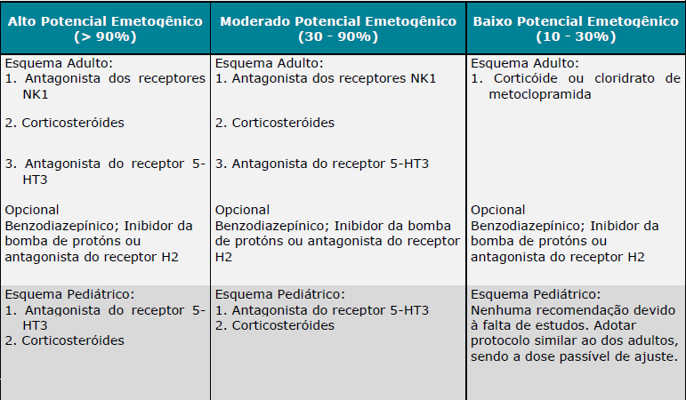

➢ Náuseas e vômitos antecipatórios
1. Cobertura obrigatória de alprazolan e/ou lorazepan para náuseas e vômitos antecipatórios associado ao uso de antineoplásicos.
➢ Tratamento de Náuseas e vômitos
1. Cobertura obrigatória para o tratamento de náuseas ou vômitos relacionados ao uso de antineoplásicos, conforme o risco emetogênico calculado e como descrito de modo escalonado a seguir:
a. caso a profilaxia para náuseas e vômitos não tenha sido efetiva e o paciente apresente sintomas, deve-se incluir mais uma droga ao esquema anterior, preferencialmente de uma classe diferente das já utilizadas;
b. se permanecerem os sintomas após a inclusão de mais uma droga, ajustar as doses dos medicamentos, substituir as drogas já utilizadas ou incluir mais uma droga;
c. se permanecerem os sintomas após o ajuste das doses, substituição das drogas ou a inclusão de mais uma droga, avaliar a utilização de terapia antiemética profilática de alto risco de emetogenicidade para o próximo ciclo.
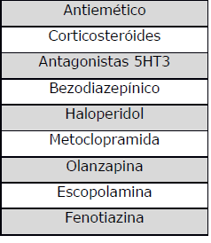

➢ Tratamento de resgate para náuseas e vômitos
1. Cobertura obrigatória de metoclopramida e/ou dolasetrona e/ou ondansetrona e/ou granisetrona e/ou haloperidol e/ou dexametosana e/ou prometazina e/ou olanzapina para o tratamento de resgate de náuseas e vômitos associado ao uso de antineoplásicos.

Tabela de Risco Emetogênico para Antineoplásico
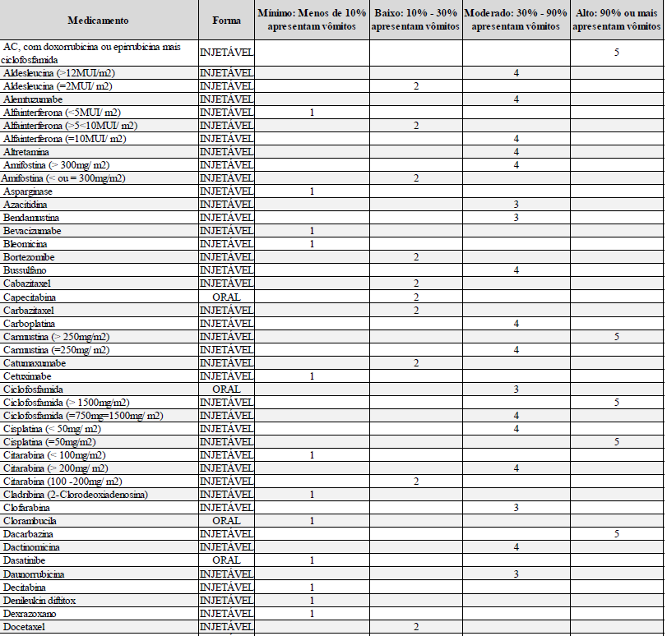

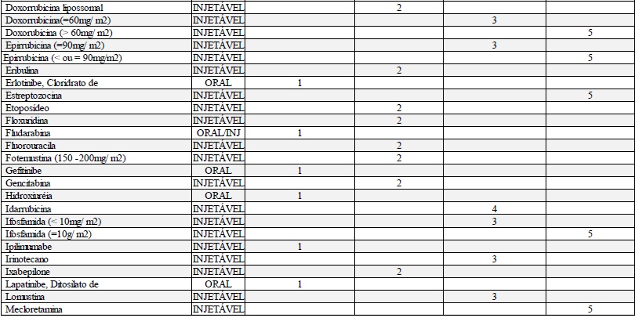

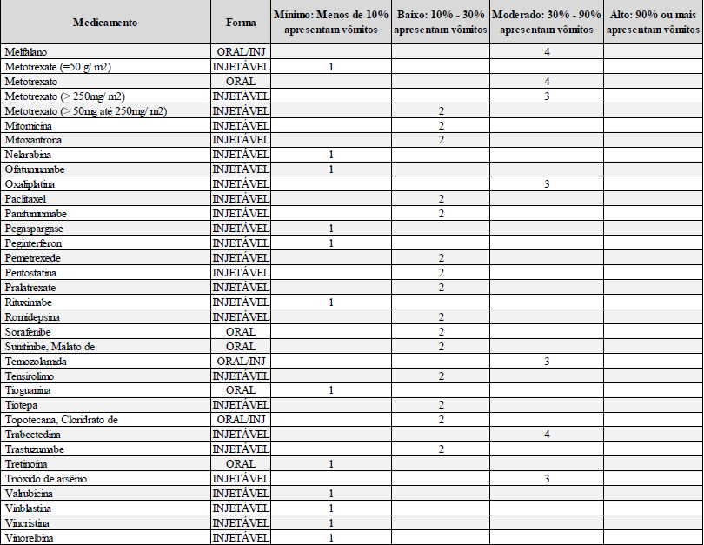

➢ Cálculo de risco para associações de antineoplásicos
Para os pacientes que estejam em uso de outros antineoplásicos associados, sejam eles orais ou venosos o cálculo de risco deve ser realizado como descrito abaixo:
a. identificar e pontuar o antineoplásico mais emetogênico
b. somar 1 ponto para cada outro de nível 3 ou 4
c. somar 1 ponto para um ou mais de nível 2
OBS: Para os medicamentos que não estejam nas listas apresentadas acima, a indicação do nível de risco deve ser feita pelo médico assistente baseado na literatura médica.
Referências Bibliográficas:
1. Diretrizes em Antieméticos MASCC/ESMO 2011- Multinational Association of Supportive Care in Cancer.
2. NCCN Clinical Practice Guidelines in Oncology (NCCN Guidelines) – Antiemesis
3. ASCO Guidelines – Antiemetics: American Society of Clinical Oncology Clinical Practice Guideline Update – 2011
...
58. OXIGENOTERAPIA HIPERBÁRICA
Grupo III
a. Após melhora clínica e/ou colonoscópica;
b. Ocorrência de efeitos colaterais ou complicações associadas ao tratamento hiperbárico;
c. Interromper o tratamento se não houver resposta após a 30ª sessão.
OBS: A ESCALA USP DE GRAVIDADE é uma escala de avaliação para tratamento com Oxigenoterapia Hiperbárica (OHB). Os itens que compõe a tabela são para avaliação da gravidade do paciente.

Classificação da gravidade (G) em 4 grupos (I a IV) pela somatória dos pontos:
G I < 10 pontos;
G II - 11 a 20 pontos;
G III - 21 a 30 pontos;
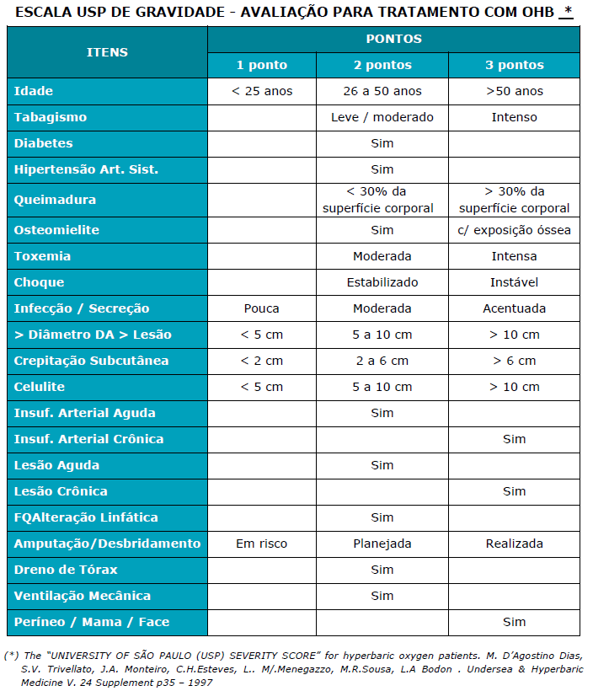
G IV > 31 pontos.

59. PANTOFOTOCOAGULAÇÃO A LASER NA RETINOPATIA DA PREMATURIDADE
1. Cobertura obrigatória para pacientes que apresentem retinopatia da prematuridade no estágio 3 diagnosticada através de oftalmoscopia indireta.

60. PET-CT ONCOLÓGICO
1. Cobertura obrigatória de PET-CT Oncológico para pacientes portadores de câncer pulmonar de células não pequenas comprovado por biópsia, quando pelo menos um dos seguintes critérios for preenchido:
a. para caracterização das lesões;
b. no estadiamento do comprometimento mediastinal e à distância;
c. na detecção de recorrências.
2. Cobertura obrigatória de PET-CT Oncológico para pacientes portadores de linfoma, quando pelo menos um dos seguintes critérios for preenchido:
...
62. RIZOTOMIA PERCUTÂNEA COM OU SEM RADIOFREQUÊNCIA
2. Cobertura obrigatória para pacientes com espasticidade focal, intensa e com sintomas incapacitantes, mesmo após a realização de tratamento medicamentoso e fisioterápico.
3. Pacientes portadores de nevralgia de nervo trigêmio, glossofaríngeo, occipital ou intermédio, refratários ou intolerantes ao tratamento clínico contínuo por no mínimo 3 meses.

63. SUCCINIL ACETONA
1. Cobertura obrigatória quando preenchido pelo menos um dos seguintes critérios:
a. recém-nascidos com teste de triagem neonatal positivo para tirosinemia (concentração sanguínea de tirosina aumentada);
b. pacientes com suspeita de doenças do metabolismo da tirosina, especialmente tirosinemia hereditária tipo I.

64. TERAPIA ANTINEOPLÁSICA ORAL PARA TRATAMENTO DO CÂNCER

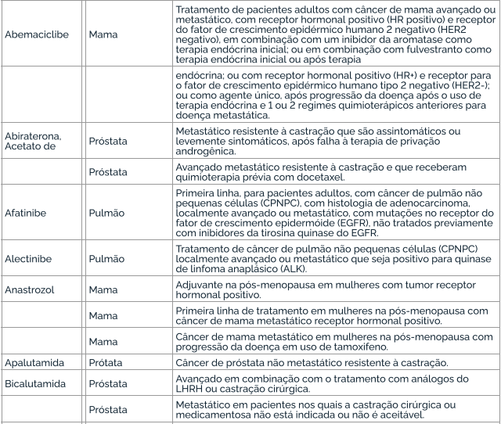

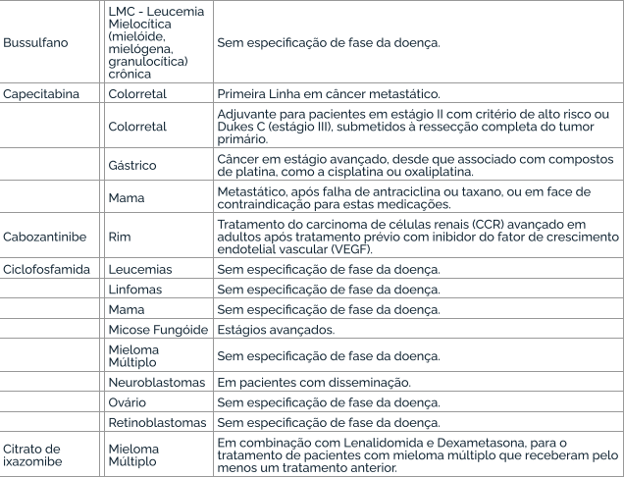

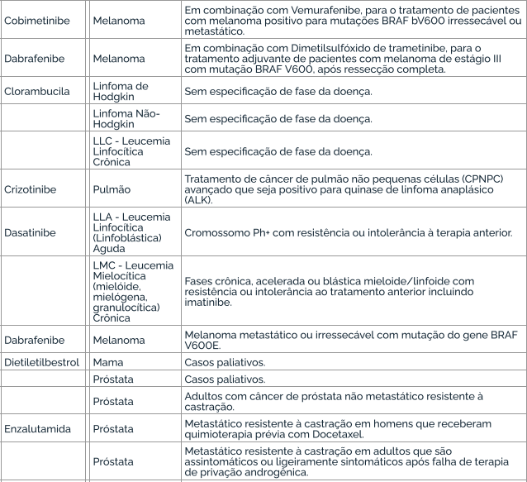

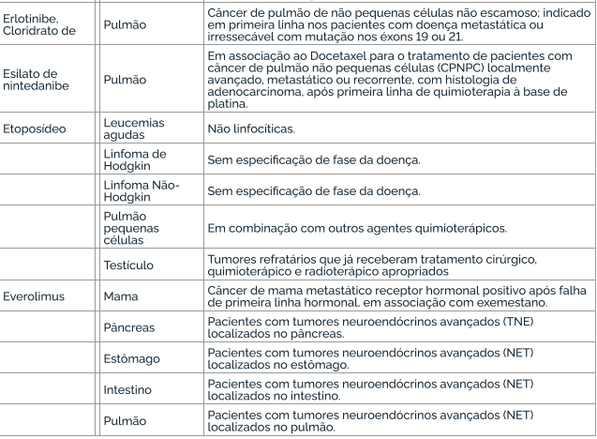

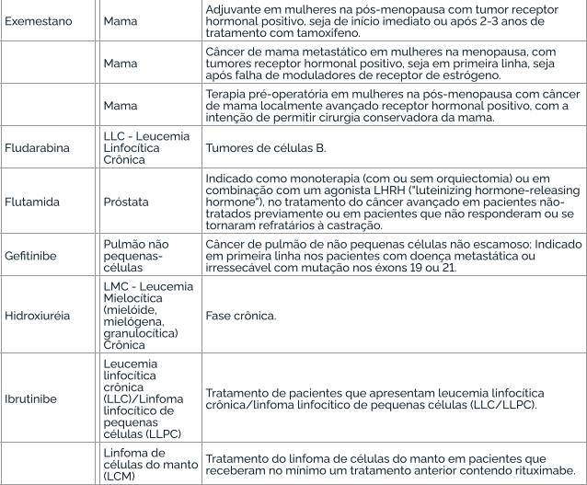

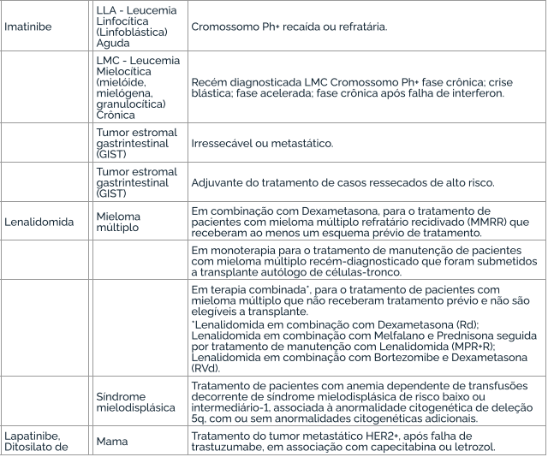

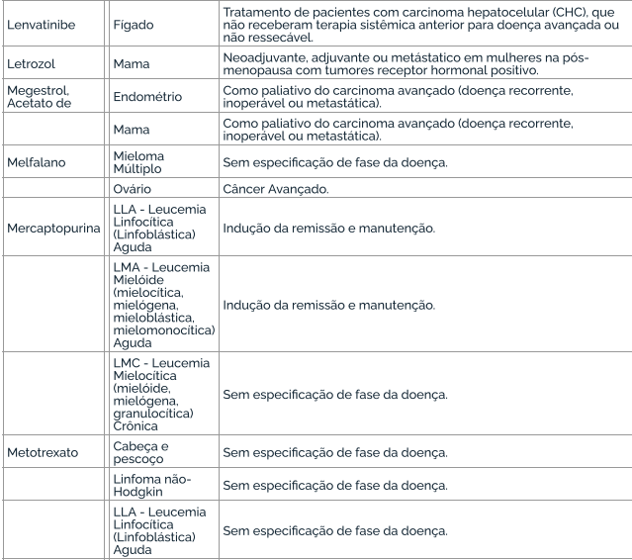

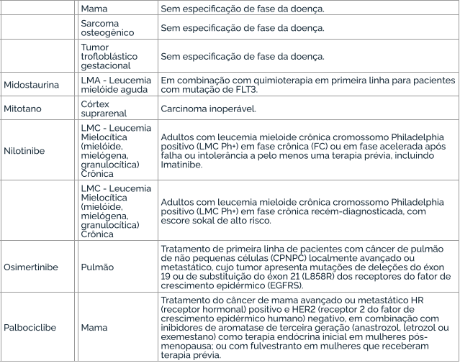

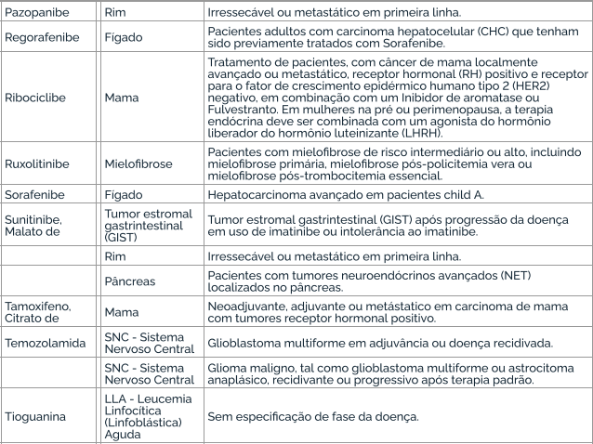

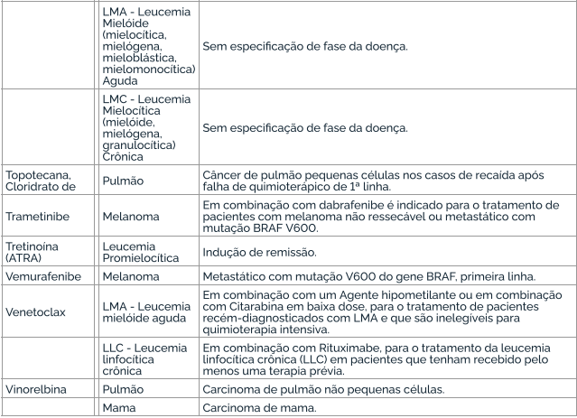
...
65.16 ANGIOEDEMA HEREDITÁRIO (AEH)
1. Cobertura obrigatória do medicamento Lanadelumabe para a prevenção de rotina (profilaxia de longo prazo) de crises recorrentes de angioedema hereditário (AEH) tipo I ou II, em pacientes com 12 anos de idade ou mais, após falha ou contraindicação ao uso de andrógenos atenuados.

65.17. VASCULITE
1. Cobertura obrigatória do medicamento Rituximabe, para o tratamento de vasculites associadas aos anticorpos anticitoplasma de neutrófilos, classificadas como granulomatose com poliangeíte (GPA) ou poliangeíte microscópica (MPA), ativa e grave, quando preenchidos um dos seguintes critérios: a) Terapia de indução de remissão dos pacientes com diagnóstico recente em idade fértil; b) Casos de recidiva de vasculites.

65.18. HEMOFILIA A
1. Cobertura obrigatória do medicamento Emicizumabe, para o tratamento profilático de pacientes com hemofilia A, moderada ou grave, e anticorpos inibidores do Fator VIII, sem restrição de faixa etária. 2. Cobertura obrigatória do medicamento Emicizumabe, para tratamento profi lático depacientes com Hemofi lia A grave ou com nível de atividade de fator VIII inferior a 2%, sem anticorposinibidores do fator VIII, com até 6 anos de idade no início do tratamento.
Observação: A Hemofilia A pode ser classificada de acordo com a concentração de FVIII no sangue:
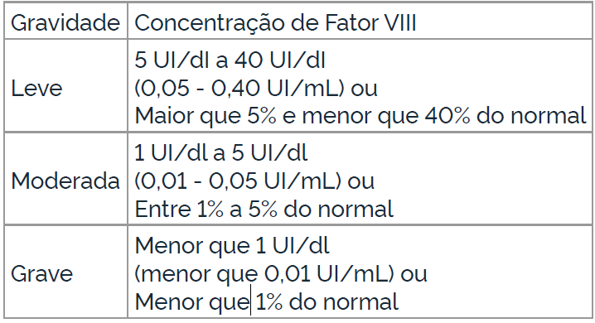

65.19 HEMOGLOBINÚRIA PAROXÍSTICA NOTURNA (HPN)
1.Cobertura obrigatória do medicamento Ravulizumabe para o tratamento (fase inicial e de manutenção) de pacientes com hemoglobinúria paroxística noturna (HPN), com idade maior que 14 anos, na sua apresentação hemolítica e com comprovação de alta atividade da doença. 2.Cobertura obrigatória do medicamento Ravulizumabe para o tratamento de pacientes com hemoglobinúria paroxística noturna (HPN), com idade maior que 14 anos, clinicamente estáveis após terem sido tratados com eculizumabe por, no mínimo, os últimos 6 meses.

65.20 NEFRITE LÚPICA
Cobertura obrigatória do medicamento Belimumabe, quando solicitado pelo médico assistentenefrologista ou reumatologista, de modo complementar à terapia padrão, para o tratamento de induçãoe/ou de manutenção de pacientes adultos com nefrite lúpica ativa, comprovada por biópsia, classe III(com ou sem achados combinados de classe V) ou classe IV (com ou sem achados combinados de classeV), de acordo com a classifi cação da Sociedade Internacional de Nefrologia e da Sociedade de Patologia Renal.

65.21 LUPUS ERITEMATOSO SISTÊMICO (LES)
1. Cobertura obrigatória dos medicamentos anifrolumabe ou belimumabe para o tratamento de pacientes adultos com LES em alta atividade da doença apesar do uso da terapia padrão por no mínimo 6 meses, que preencham todos os critérios do Grupo I e nenhum dos critérios do Grupo II: Grupo I: 1. Diagnóstico confirmado de LES de acordo com os critérios EULAR/ACR 2019; 2. Autoanticorpos positivos (anti-dsDNA positivo e/ou complemento baixo); 3. Índice de Atividade da Doença do Lúpus Eritematoso Sistêmico - SLEDAI ³ 10. Grupo II: 1. Presença de manifestação neurológica ou psiquiátrica. Observação 1: Tratamento padrão definido como terapia tripla convencional (antimalárico +corticoide+ imunossupressor): 1. antimalárico (cloroquina ou hidroxicloroquina); 2. corticoide (prednisona em doses ³7,5 mg/dia ou equivalente); e 3. dois esquemas prévios de imunossupressores, mantidos em doses adequadas por pelo menos 6 meses, exceto na impossibilidade de uso devido a efeitos colaterais ou contraindicações documentadas. Observação 2: Reavaliação obrigatória após 12 meses com documentação de resposta baseada em escore validado: redução de 4 pontos no SLEDAI e/ou melhora de 50% do CLASI e/ou redução na dose de corticoide em pelo menos 50% e/ou atingir dose de prednisona < 5 mg/dia e/ou alcançar ou manter estado de remissão ou baixa atividade da doença. Suspender caso não seja observada resposta após 12 meses. Observação 3: Em caso de manifestação renal (nefrite lúpica) ver Diretriz de Utilização específica (nº 65.20).
...
109. ATENDIMENTO/ACOMPANHAMENTO EM HOSPITAL-DIA PSIQUIÁTRICO
c. paciente portador de transtornos do humor (episódio maníaco e transtorno bipolar do humor - CID F30, F31);
d. paciente portador de transtornos globais do desenvolvimento (CID F84).

110. ANÁLISE MOLECULAR DE DNA; PESQUISA DE MICRODELEÇÕES/MICRODUPLICAÇÕES POR FISH (FLUORESCENCE IN SITU HYBRIDIZATION); INSTABILIDADE DE MICROSSATÉLITES (MSI), DETECÇÃO POR PCR, BLOCO DE PARAFINA
1. Cobertura obrigatória quando for solicitado pelo médico assistente (neurologista, oncologista clínico, hematologista ou geneticista) e puder ser realizado em território nacional e for preenchido pelo menos um dos seguintes critérios:
a. na assistência/tratamento/aconselhamento das condições genéticas contempladas nos subitens desta Diretriz de Utilização, quando seguidos os parâmetros definidos em cada subitem para as patologias ou síndromes listadas.
b. na assistência/tratamento/aconselhamento das condições genéticas não contempladas nas Diretrizes dos sub-itens desta Diretriz de Utilização, quando o paciente apresentar sinais clínicos indicativos da doença atual ou história familiar e permanecerem dúvidas acerca do diagnóstico definitivo após a anamnese, o exame físico, a análise de heredograma e exames diagnósticos convencionais.
2. A cobertura de análise molecular de DNA não é obrigatória para as patologias/síndromes, exames ou técnicas listadas a seguir: a. Ostecondromas hereditários múltiplos (exostoses hereditárias múltiplas); Neurofibromatose 1; Fenilcetonúria; Hipercolesterolemia familiar, Pesquisa dos polimorfismos C677T e A1298 do gene MTHFR e Pesquisa dos polimorfismos 4G/5G no gene PAI1. b. exames realizados por técnicas de pesquisas em painel, tais como PCR Multiplex, CGH-Array (Hibridização Genômica Comparativa), MLPA (Multiplex Ligation-dependent Probe Amplification), Sequenciamento de Nova Geração (NGS), Sequenciamento completo de todos os éxons do Genoma Humano (Exoma) e Sequenciamento do Genoma (Genoma) humano, nutricional, esportivo, tumoral ou mitocondrial não estão contemplados na letra “b” do item 1. Da mesma forma, o screening de risco pessoal ou screening de planejamento familiar em paciente assintomático, não está contemplado na letra “b” do item 1.
OBS geral 1: Nas diretrizes de utilização abaixo são considerados:

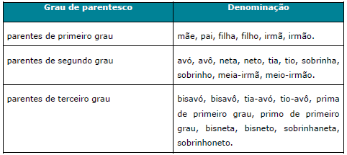

OBS geral 2: Para as diretrizes de utilização em que o método escalonado contemple a técnica CGH-Array (Hibridização Genômica Comparativa), a resolução mínima obrigatória é a densidade de 180k. No caso de plataformas que utilizem apenas SNP- array (Polimorfismo de um único nucleotídeo), a resolução mínima obrigatória é a densidade de 750k.
OBS geral 3: O sequenciamento por NGS dos genes associados a cada síndrome tanto para genes individuais quanto para paineis deve ser realizado na região codificadora do gene e se estender também às regiões intrônicas adjacentes aos exons (pelo menos seis, idealmente dez nucleotídeos imediatamente adjacentes às extremidades 5' e 3' dos exons). A análise deve ser realizada de forma a contemplar 100% da extensão da sequencia codificadora e junções intron/exon de todos os genes com cobertura mínima de 20X em todas as regiões analisadas. Em relação a análise de rearranjos quando analisada por NGS o laboratório deve apresentar evidência de validação do protocolo contra outra metodologia de detecção de rearranjos (MLPA ou Array), descrevendo a sensibilidade e os limites de detecção (tamanho de rearranjos) do método.
OBS geral 4: O sequenciamento por NGS dos genes associados a cada síndrome tanto para genes individuais quanto para painéis deve ser realizado na região codificadora do gene e se estender também às regiões intrônicas adjacentes aos exons (pelo menos seis, idealmente dez nucleotídeos imediatamente adjacentes às extremidades 5' e 3' dos exons). É recomendado que análise seja realizada de forma a contemplar 100% da extensão da sequencia codificadora e junções intron/exon de todos os genes analisados (teste tipo A) com cobertura mínima de 20X em todas as regiões analisadas. Se a cobertura do painel NGS for inferior a 100%, recomenda-se que regiões não cobertas pelo painel NGS sejam analisadas por outra metodologia (p.ex. sequenciamento de Sanger) de forma a atender a definição de teste tipo A. Caso não tenham sido, deve ser descrito de forma clara o porcentual e número de bases não cobertas, e feita uma observação que o teste não exclui variantes patogênicas nessas regiões. O teste deve ser classificado no laudo como tipo A ou tipo B. De acordo com o EuroGentest (Gert Matthijs et al, Guidelines for diagnostic next-generation sequencing. European Journal of Human Genetics. 2016. 24, 2–5; doi:10.1038/ejhg.2015.226), testes com painéis que demonstrem 100% de cobertura de todos os genes incluidos no painel e regiões intrônicas adjacentes deverão ser denominados do “Tipo A”. Testes onde apenas os genes principais (core genes) são completamente sequenciados, e outros genes possam conter áreas não sequenciadas deverão ser denominados “Tipo B”. Os testes onde não se garante a cobertura completa de nenhum gene do painel denominados “Tipo C” em geral não são recomendados para diagnóstico clínico e por isso, não devem ser oferecidos pelas operadoras de planos de saúde e não são considerados para constatação do atendimento da cobertura mínima obrigatória. Essa nomenclatura de classificação do teste genético, em especial quando se trata de análise com painel de genes, deve ser adota
OBS geral 5: O material inicial a ser utilizado para o sequenciamento é o DNA.
OBS geral 6: Em caso de detecção de deleção de exon único no MLPA este resultado deve ser confirmado com análise independente.
OBS geral 7: Para as diretrizes de oncogenética em que existam múltiplos indivíduos afetados na mesma família, testar inicialmente e preferencialmente o indivíduo mais jovem afetado pelo tumor típico do espectro avaliado. Quando houver uma mutação identificada na família, familiares não afetados por câncer também poderão ser testados, conforme definido em cada uma das diretrizes específicas. No entanto, em todas as situações de teste genético em familiares, a cobertura será obrigatória somente quando o familiar a ser testado for beneficiário de plano de saúde.
OBS geral 8: Testes genéticos preditivos em menores de idade (análise molecular para doença genética em indivíduo sem evidência fenotípica da doença) devem ser realizados apenas quando forem contemplados todos os seguintes itens:
a) a razão principal de realizar um teste preditivo em menor de idade deve ser em benefício direto de saúde do menor. Não estão justificados testes preditivos quando não houver intervenção justificável que modifique a história natural da doença ou situações de risco, enquanto este for ainda menor de idade;
b) na medida do possível, e considerando a idade do menor, deve ser feita uma tentativa de envolve-lo na decisão sobre a realização do teste, e quando possível obter seu consentimento ou assentimento;
c) os pais ou responsáveis legais pelo menor devem participar tanto quanto possível no processo de tomada de decisão acerca da realização do teste genético. Cabe aos pais ou responsáveis fornecer ao menor, na medida do possível, informações sobre a condição genética a ser testada e o risco genético, podendo haver auxílio e suporte de profissionais especializados em aconselhamento genético no processo. Se a decisão dos pais ou responsáveis não for no sentido de beneficiar diretamente o menor, então os profissionais da saúde têm a responsabilidade de defender os interesses do menor no processo;
d) Aconselhamento genético pré- e pós-teste deve ser sempre realizado quando for indicado teste genético preditivo em menores assintomáticos.
Referencias:
...
122. REFLUXO VÉSICO-URETERAL - TRATAMENTO ENDOSCÓPICO
a. Pacientes que apresentem laudo da uretrocistografia miccional evidencie refluxo vésico-ureteral Grau V;
b. Pacientes que já receberam 3 sessões de tratamento endoscópico sem melhora.

123. RM - FLUXO LIQUÓRICO - COMPLEMENTAR À RESSONÂNCIA MAGNÉTICA
1. Cobertura obrigatória para pacientes com derivação ventrículo peritoneal para avaliação do fluxo liquórico.

124. TERAPIA IMUNOPROFILÁTICA PARA O VÍRUS SINCICIAL RESPIRATÓRIO (VSR)
1. Cobertura obrigatória do Palivizumabe para imunoprofilaxia para o vírus sincicial respiratório (VSR), para prematuros e crianças quando preenchido pelo menos um dos seguintes critérios:
a. Crianças prematuras nascidas com idade gestacional ≤ 28 semanas (até 28 semanas e 6 dias) com idade inferior a 1 ano (até 11 meses e 29 dias); ou b. Crianças com idade inferior a 2 anos (até 1 ano, 11 meses e 29 dias) com doença pulmonar crônica da prematuridade (displasia broncopulmonar); ou c. Crianças com idade inferior a 2 anos (até 1 ano, 11 meses e 29 dias) com doença cardíaca congênita com repercussão hemodinâmica demonstrada.
Condições gerais para cobertura do procedimento, conforme “Protocolo de uso do Palivizumabe para a prevenção da infecção pelo Vírus Sincicial Respiratório”, Portaria Conjunta SAS/SCTIE nº 23, de 3 de outubro de 2018: I. O diagnóstico de doença pulmonar crônica da prematuridade (displasia broncopulmonar) é definido pela dependência de oxigênio em prematuros a partir de 28 dias de vida acompanhada de alterações típicas na radiografia pulmonar ou dependência de oxigênio com 36 semanas de idade gestacional corrigida, em prematuro extremo. II. A posologia recomendada de Palivizumabe é 15 mg/kg de peso corporal, administrados uma vez por mês durante o período de maior prevalência do VSR previsto na respectiva comunidade, no total de, no máximo, cinco aplicações mensais consecutivas, dentro do período sazonal, que é variável em diferentes regiões do Brasil. III. O vírus sincicial respiratório caracteriza-se principalmente por seu caráter sazonal, dependendo das características de cada país ou região. A definição de sazonalidade no Brasil se baseia na análise descritiva de identificação do vírus sincicial respiratório (VSR), realizada nas regiões geográficas do país, com base nos dados do Sistema de Informação da Vigilância Sentinela de Influenza e outros vírus respiratórios – SIVEP GRIPE.Sazonalidade do VSR nas diferentes regiões do Brasil:
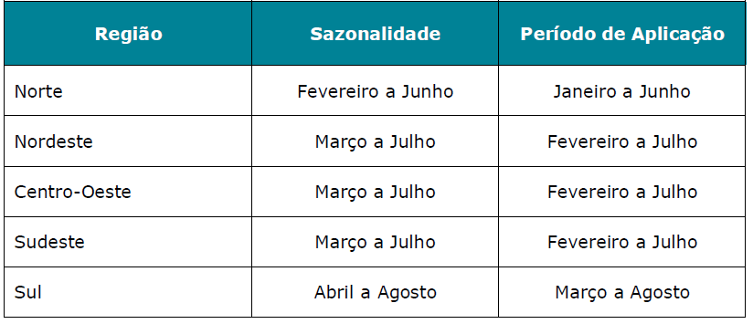
IV. A primeira dose deve ser administrada um mês antes do início do período de sazonalidade do VSR e as quatro doses subseqüentes devem ser administradas com intervalos de 30 dias durante este período no total de até 5 doses. Vale ressaltar que o número total de doses por criança dependerá do mês de início das aplicações, variando, assim, de 1 a 5 doses, não se aplicando após o período de sazonalidade do VSR. V. A administração de Palivizumabe deverá ser feita em recém-nascidos ou crianças que atendam a pelo menos um dos critérios de inclusão estabelecidos nesta diretriz de utilização, inclusive para as que se encontram internadas, devendo neste caso ser administrado no ambiente hospitalar e respeitado o intervalo de doses subsequentes durante o período intra-hospitalar e pós-alta hospitalar.
2. Cobertura obrigatória do Nirsevimabe para imunoprofilaxia para o vírus sincicial respiratório (VSR), para prematuros e crianças quando preenchido pelo menos um dos seguintes critérios:
a. Crianças prematuras nascidas com idade gestacional < 37 semanas (até 36 semanas e 6dias) com idade inferior a 1 ano (até 11 meses e 29 dias), independentemente da sazonalidade do VSR; ou b. Crianças com idade inferior a 2 anos (até 1 ano, 11 meses e 29 dias) entrando ou durante a primeira temporada do VSR, e/ou entrando ou durante a segunda temporada do VSR, com pelo menos uma das seguintes comorbidades: c. Crianças com idade inferior a 2 anos (até 1 ano, 11 meses e 29 dias) com doença cardíaca congênita com repercussão hemodinâmica demonstrada.
Observação: Sazonalidade do VSR nas diferentes regiões do Brasil:
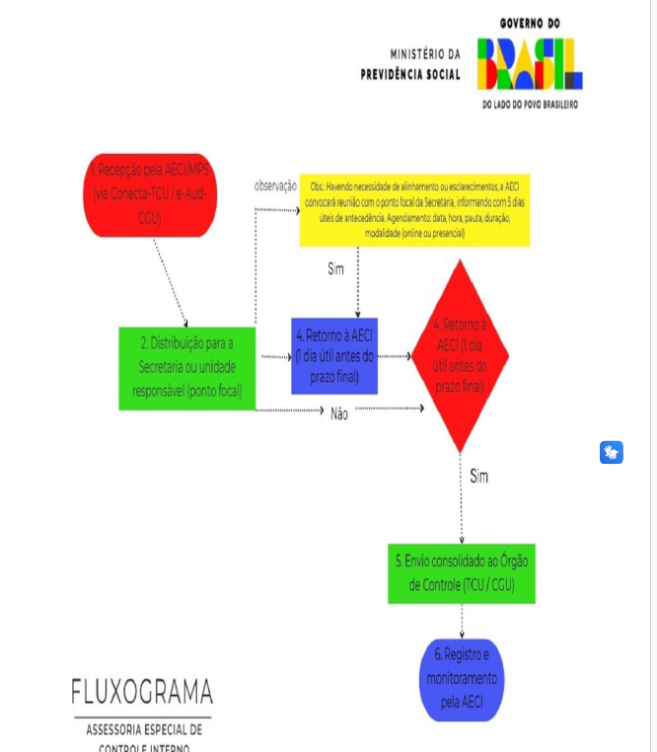

125. TOXOPLASMOSE - PESQUISA EM LÍQUIDO AMINIÓTICO POR PCR
1. Cobertura obrigatória na presença de infecção aguda materna, a partir da 18ª semana de gestação.
Referência:
Brasil. Ministério da Saúde. Secretaria de Atenção à Saúde. Departamento de Ações Programáticas Estratégicas. Gestação de alto risco: manual técnico / Ministério da Saúde, Secretaria de Atenção à Saúde, Departamento de Ações Programáticas Estratégicas. – 5. ed. – Brasília: Editora do Ministério da Saúde, 2012. 302 p.

126. SARS-CoV-2 (CORONAVÍRUS COVID-19) - PESQUISA POR RT – PCR
1. Cobertura obrigatória, conforme solicitação do médico assistente, para pacientes com Síndrome Gripal (SG) ou Síndrome Respiratória Aguda Grave (SRAG).
SÍNDROME GRIPAL (SG): Indivíduo com quadro respiratório agudo, caracterizado por pelo menos dois (2) dos seguintes sinais e sintomas: febre (mesmo que referida), calafrios, dor de garganta, dor de cabeça, tosse, coriza, distúrbios olfativos ou distúrbios gustativos. Em crianças: além dos itens anteriores considera-se também obstrução nasal, na ausência de outro diagnóstico específico. Em idosos: deve-se considerar também critérios específicos de agravamento como sincope, confusão mental, sonolência excessiva, irritabilidade e inapetência. Na suspeita de COVID-19, a febre pode estar ausente e sintomas gastrointestinais (diarreia) podem estar presentes.
SÍNDROME RESPIRATÓRIA AGUDA GRAVE (SRAG): Indivíduo com SG que apresente: dispneia/desconforto respiratório OU pressão persistente no tórax OU saturação de O2 menor que 95% em ar ambiente OU coloração azulada dos lábios ou rosto. Em crianças: além dos itens anteriores, observar os batimentos de asa de nariz, cianose, tiragem intercostal, desidratação e inapetência.
...

